Serie A
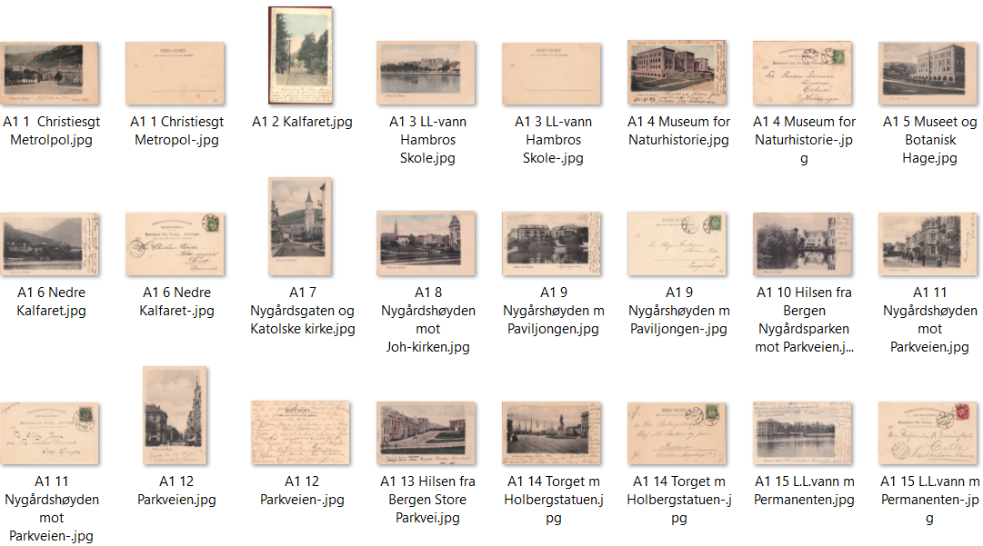
Nr | Lik | Type | Kopi Nr | Hilsen fra-type uten kortnr Alle med tekst på forsiden Motiv | Sist oppdatert: 19.05.26 Tekst | Farge/SH | Kortnr | Antatt utgitt år | Brukt år | Format | Delt/Udelt | Kilde | Utgiverdata | Kommentar 1
1 |  | A1 | 1 | Christiesgate med Hotel Metropol | Hilsen fra Bergen | F | Unr | 1901 |  | L | U | MB | Eneret A.J.K | Type A1 Hilsen fra Bergen
2 |  | A1 | 2 | Kalfaret | Hilsen fra Bergen | F | Unr | 1901 |  | S | U | POV | Eneret A.J.K | Firkantet myk ramme
3 |  | A1 | 3 | L.L.-vannet mot Hambros Skole | Hilsen fra Bergen | F | Unr | 1901 | 1902 | L | U | MB | Eneret A.J.K
4 | 24 | A1 | 4 | Museet for Naturhistorie | Hilsen fra Bergen | F | Unr | 1901 | 1903 | L | U | MB | Ant. J. Karlsens Kunstforlag | Samme kort har flere utg.typer
5 |  | A1 | 5 | Museet og Botanisk hage | Hilsen fra Bergen | SH | Unr | 1901 |  | L | U | MB | Eneret A.J.K | sannsynligvis for alle kortene
6 |  | A1 | 6 | Nedre Kalfaret | Hilsen fra Bergen | SH | Unr | 1901 | 1905 | L | U | MB | Eneret A.J.K | Alle kort fins med S/H og F
7 |  | A1 | 7 | Nygårdsgaten og Katolske kirke | Hilsen fra Bergen | F | Unr | 1901 |  | S | U | MB | Eneret A.J.K
8 |  | A1 | 8 | Nygårdshøyden mot Johanneskirken | Hilsen fra Bergen | F | Unr | 1901 |  | L | U | CJH | Eneret A.J.K | Fyllfarge lyseblå = kopi i arket
9 |  | A1 | 9 | Nygårdsparken med paviljongen | Hilsen fra Bergen | F | Unr | 1901 | 1902 | L | U | MB | Eneret A.J.K
10 |  | A1 | 10 | Nygårdsparken mot Parkveien | Hilsen fra Bergen | SH | Unr | 1901 | 1903 | L | U | CJH | Eneret A.J.K
11 |  | A1 | 11 | Parkveien | Hilsen fra Bergen | F | Unr | 1901 |  | L | U | MB | Eneret A.J.K
12 |  | A1 | 12 | Parkveien | Hilsen fra Bergen | F | Unr | 1901 |  | S | U | MB | Eneret A.J.K
13 |  | A1 | 13 | Store Parkvei | Hilsen fra Bergen | F | Unr | 1901 |  | L | U | CJH | Eneret A.J.K
14 |  | A1 | 14 | Torget m/Holbergstatuen | Hilsen fra Bergen | SH | Unr | 1901 | 1902 | L | U | MB | Eneret A.J.K
15 |  | A1 | 15 | L.L.vannet med Permanenten | Hilsen fra Bergen | SH | Unr | 1901 | 1902 | L | U | MB | Eneret A.J.K

16 | 17 | A2 | 1 | Butikk Malterud & Roseth | Hilsen fra Kristiansand | SH | Unr | 1902 | 1903 | L | U | ?? | Eneret A.J.K | A.J.K. m/tydelig ramme
17 | 16 | A2 | 2 | Eg asyl | Eg Asyl, Kristiansand | SH | Unr | 1902 | 1904 | L | U | POV | A.J.K. | Ernst Hotel, G. Probsthahn
18 |  | A2 | 3 | Fantoft Stavkirke | Stavekirken Fantoft | F | Unr | 1902 | 1902 | L | U | POV | Eneret A.J.K
18 |  | A2 | 4 | Fantoft Stavkirke | Uten tittel | F | Unr | 1902 | 1902 | L | U | MB | Eneret A.J.K
19 |  | A2 | 5 | Odderøyen | Odderøen, Kristiansand | SH | Unr | 1902 | 1904 | L | U | POV | A.J.K.
20 |  | A2 | 6 | Ravnedalen Kristiansand | Ravnedalen, Kristiansand | SH | Unr | 1902 | 1903 | L | U | MB | Eneret A.J.K

21 |  | A3 | 1 | Fisketorget | Fisketorvet med Bergens Vaag | F | Unr | 1901 | 1903 | L | U | MB | Ant. J. Karlsens Kunstforlag | Sort tekst for denne serien
22 |  | A3 | 2 | Fløystuen | Flöistuen | F | Unr | 1901 | 1903 | L | U | POV | Ant. J. Karlsens Kunstforlag | Avrundet ramme
23 | 4 | A3 | 3 | Museet for Naturhistorie | Museet | F | Unr | 1901 |  | L | U | MB | Ant. J. Karlsens Kunstforlag
24 |  | A3 | 4 | Ole Bullstatuen | Ole Bulls Statue | F | Unr | 1901 |  | L | U | POV | Ant. J. Karlsens Kunstforlag
25 |  | A3 | 5 | Byparken | Parti af Byens Park | F | Unr | 1901 | 1903 | L | U | MB | Ant. J. Karlsens Kunstforlag
26 |  | A3 | 6 | Rådstuen mot posthuset | Raadstuepladsen med Postkontoret | SH | Unr | 1901 |  | L | U | MB | Ant. J. Karlsens Kunstforlag
27 |  | A3 | 7 | Sentrum sett fra Fløiveien | Bergen seet fra Fløiveien | F | Unr | 1901 |  | L | U | POV | Ant. J. Karlsens Kunstforlag
28 |  | A3 | 8 | Valkendorfstaarnet og Håkonshallen | Valkendorfstaarnet med Kongehallen | F | Unr | 1901 | 1903 | L | U | CJH | Ant. J. Karlsens Kunstforlag

29 |  | A4 | 1 | Vestre Torvgate mot Johanneskirken | Vestre Torvgade Bergen | SH | Unr | 1901 |  | L | U | MB | A.J.K. Bergen Eneberettiget | Rød tekst + avrundet ramme | Firkantet ramme
30 | 11 | A4 | 2 | Parkveien | Parkveien | SH | Unr | 1901 | 1905 | L | U | POV | A.J.K. Bergen Eneberettiget | Rød tekst + avrundet ramme

31 |  | A5 | 1 | Slottet | Det kongelige Slot | F | Unr | 1902 | 1905 | L | U | MB | A.J.K. | Sort tekst m/avrundet ramme
32 |  | A5 | 2 | Holmenkollens Turisthotell | Holmenkollens Turisthotel | SH | Unr | 1902 | 1904 | L | U | POV | A.J.K.
33 |  | A5 | 3 | Johannes Brun-statuen | Johannes Brun Statue | SH | Unr | 1902 | 1903 | L | U | MB | A.J.K.
34 |  | A5 | 4 | Nordstrand Bad | Nordstrand Bad | SH | Unr | 1902 | 1903 | L | U | MB | A.J.K.
35 |  | A5 | 5 | Oscarshall | Oscarshall | F | Unr | 1902 | 1904 | L | U | MB | A.J.K. | Type A2 A.J.K. - tydelig ramme
36 |  | A5 | 6 | Stortinget | Storthinget | F | Unr | 1902 | 1904 | L | U | MB | A.J.K.
37 |  | A5 | 7 | Stortingsgaten m/Nationalteateret | Stortingsgaden med Nationalteateret | F | Unr | 1902 |  | L | U | GB | A.J.K.
38 |  | A5 | 8 | Victoria Terasse | Victoria Terasse | F | Unr | 1902 |  | L | U | MB | A.J.K.
39 |  | A5 | 9 | Voxenkollen Sanatorium | Voxenkollen Sanatorium | SH | Unr | 1902 | 1904 | L | U | POV | A.J.K.
40 |  | A5 | 10 | Wilhelmshøy | Wilhelmshöi | F | Unr | 1902 |  | L | U | Web | A.J.K.

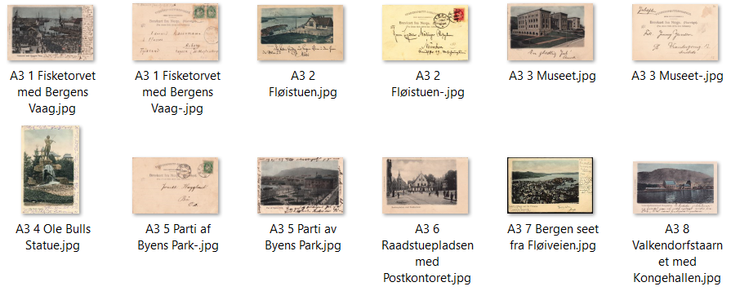
 |  |  |  | Totalt registrert | 41 |  |  |  |  |  |  |  |  | Type A3 Ant .J. Karlsen
 |  |  |  |  |  |  |  |  |  |  |  |  |  | Avrundet ramme

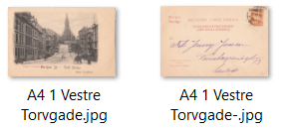
 |  |  |  |  |  |  |  |  |  |  |  |  |  | Type 4 Ant. J. Karlsen
 |  |  |  |  |  |  |  |  |  |  |  |  |  | Rød tekst + avrundet ramme

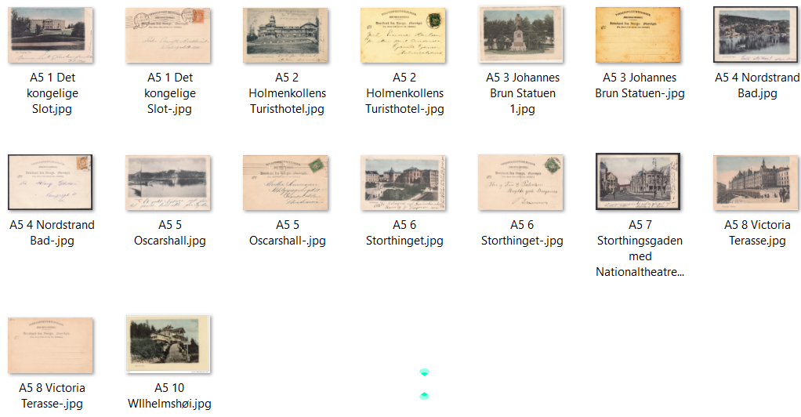
 |  |  |  |  |  |  |  |  |  |  |  |  |  | Type5 A.J.K.
 |  |  |  |  |  |  |  |  |  |  |  |  |  | Rød tekst + avrundet ramme

Serie B
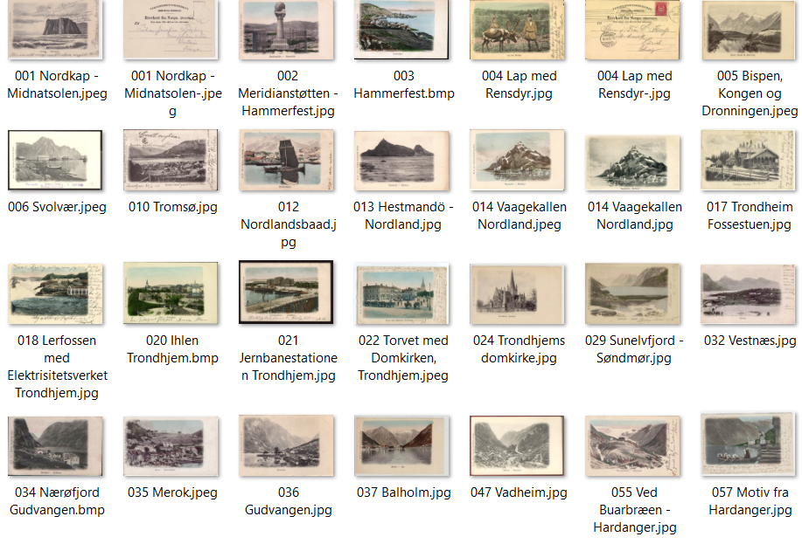
Nr | Lik | Type | Serie 001-999 Motiv | Sist oppdatert: 27.07.26 - SB Tekst | Tekstside | Farge/SH | Kortnr | Tekstfarg. | Antatt utgitt år | Brukt år | Format | Delt/Udelt | Kilde | Utgiverdata | Kommentar
1 |  | B 1 | Nordkapp | Nordkap - Midnatsolen | F | F | No. 1 | S | 1902 |  | L | U | POV | Ant. J. Karlsens, Kunstforlag, Bergen
2 |  | B 1 | Hammerfest | Meridianstötten - Hammerfest | F | F | No. 2 | S | 1902 |  | L | U | CJH | Ant. J. Karlsens, Kunstforlag, Bergen
3 |  | B 1 | Hammerfest | Hammerfest | F | F | No. 3 | S | 1902 |  | L | U | Web | Ant. J. Karlsens, Kunstforlag, Bergen
4 |  | B 1 | Same med rein | Lap med Rensdyr | F | F | No. 4 | S | 1902 |  | L | U | POV | Ant. J. Karlsens, Kunstforlag, Bergen
5 |  | B 1 | Romsdalsalpene | Bispen - Kongen og Dronningen | F | F | No. 5 | S | 1902 | 1905 | L | U | MB | Ant. J. Karlsens, Kunstforlag, Bergen
6 |  | B 1 | Svolvær | Svolvær - Lofoten | F | SH | No. 6 | S | 1902 |  | L | U | MB | Ant. J. Karlsens, Kunstforlag, Bergen
7 |  | B 1 | Svolvær | Svolvær - Lofoten | F | F | No. 7 | S | 1902 |  | L | U | MB | Ant. J. Karlsens, Kunstforlag, Bergen
8 |  | B 1 | Tromsø | Tromsø | F | SH | No. 10 | S | 1902 |  | L | U | MB | Ant. J. Karlsens, Kunstforlag, Bergen
9 |  | B 1 | Raftsund | Raftsund - Lofoten | F |  | No. 11 | S | 1902 |  |  | U | CJH
10 |  | B 1 | Nordlandsbåt m/ved | Nordlandsbåt | F | F | No. 12 | S | 1902 |  | L | U | MB | Ant. J. Karlsens, Kunstforlag, Bergen
11 |  | B 1 | Hestmannøyen | Hestmandö - Nordland | F | SH | No. 13 | S | 1902 |  | L | U | MB | Ant. J. Karlsens, Kunstforlag, Bergen
12 |  | B 1 | Vågekallen | Vaagekallen - Nordland | F | F | No. 14 | S | 1902 |  | L | U | MB | Ant. J. Karlsens, Kunstforlag, Bergen
13 |  | B 1 | Torghatten | Torghaten - Nordland | F | SH | No. 15 | S | 1902 |  | S | U | MB | Ant. J. Karlsens, Kunstforlag, Bergen
14 |  | B 1 | Samefamilie | Lappe-Familie | F | F | No. 16 | S | 1902 |  | S | U | MB | Ant. J. Karlsens, Kunstforlag, Bergen
15 |  | B 1 | Fossestuen | Fossestuen - Trondhjem | F | F | No. 17 | S | 1902 |  | L | U | MB | Ant. J. Karlsens, Kunstforlag, Bergen
16 |  | B 1 | Lerfossen | Lerfossen med Elektrisitetsværket - Trondhjem | F | F | No. 18 | S | 1902 |  | L | U | MB | Ant. J. Karlsens, Kunstforlag, Bergen
17 |  | B 1 | Ila, Trondheim | Ihlen - Trondhjem | F | F | No. 20 | S | 1902 |  | L | U | Web | Ant. J. Karlsens, Kunstforlag, Bergen
18 |  | B 1 | Trondheim Jernbanestasjon | Jernbanestationen - Trondhjem | F | F | No. 21 | S | 1902 |  | L | U | MB | Ant. J. Karlsens, Kunstforlag, Bergen
19 |  | B 1 | Trondheim Domkirke | Torvet med Domkirken, Trondhjem | F | F | No. 22 | S | 1902 | 1908 | L | U | MB | Ant. J. Karlsens, Kunstforlag, Bergen
20 |  | B 1 | Trondheim Domkirke | Trondhjems Domkirke | F | F | No. 24 | S | 1902 |  | L | U | MB | Ant. J. Karlsens, Kunstforlag, Bergen
21 |  | B 1 | Horgheim | Horgheim & Troldinderne | F | F | No. 25 | S | 1902 |  | L | U | POV | Ant. J. Karlsens, Kunstforlag, Bergen
22 |  | B 1 | Romsdalshorn | Romsdalshorn | F | F | No. 27 | S | 1902 | 1906 | L | U | POV | Ant. J. Karlsens, Kunstforlag, Bergen
23 |  | B 1 | Synnylvfjorden, Sunnmøre | Sunelvfjord, Søndmør | F | F | No. 29 | S | 1902 |  | L | U | Web | Ant. J. Karlsens, Kunstforlag, Bergen
24 |  | B 1 | lVed Ormheim | Motiv fra Romsdalen - Ved Ormeim | F | SH | No. 30 | S | 1902 |  | L | U | POV | Ant. J. Karlsens, Kunstforlag, Bergen
25 |  | B 1 | Molde | Molde | F | F | No. 31 | S | 1902 |  | L | U | MB | Ant. J. Karlsens, Kunstforlag, Bergen
26 |  | B 1 | Vestnes | Vestnæs | F | F | No. 32 | S | 1902 |  | L | U | Web | Ant. J. Karlsens, Kunstforlag, Bergen
27 |  | B 1 | Åndalsnes | Næs - Romsdal | F | SH | No. 33 | S | 1902 |  | L | U | POV | Ant. J. Karlsens, Kunstforlag, Bergen
28 |  | B 1 | Nærøyfjord | Nærøfjord - Gudvangen | F | F | No. 34 | S | 1902 |  | L | U | Web | Ant. J. Karlsens, Kunstforlag, Bergen
29 |  | B 1 | Ålesund før brannen | Aalsenud før Branden | F | F | No. 34 | S | 1902 |  | L | U | MB | Ant. J. Karlsens, Kunstforlag, Bergen
30 |  | B 1 | Merok | Merok - Geirangerfjord | F | F | No. 35 | S | 1902 |  | L | U | Web | Ant. J. Karlsens, Kunstforlag, Bergen
31 |  | B 1 | Gudvangen | Gudvangen | F | SH | No. 36 | S | 1902 |  | L | U | MB | Ant. J. Karlsens, Kunstforlag, Bergen
32 |  | B 1 | Balholm | Blahollm - Sogn | F | F | No. 37 | S | 1902 | 1905 | L | U | MB | Ant. J. Karlsens, Kunstforlag, Bergen
33 |  | B 1 | Lusterfjord | Lysterfjord - Sogn | F | SH | No. 41 | S | 1902 | 1904 | L | U | MB | Ant. J. Karlsens, Kunstforlag, Bergen
34 |  | B 1 | Lærdal | Lærdal | F | SH | No. 43 | S | 1902 |  | L | U | MB | Ant. J. Karlsens, Kunstforlag, Bergen
35 |  | B 1 | Maristua | Maristuen | F | SH | No. 45 | S | 1902 |  | L | U | MB | Ant. J. Karlsens, Kunstforlag, Bergen
36 |  | B 1 | Maristua | Maristuen | F | F | No. 45 | S | 1902 | 1906 | L | U | POV | Ant. J. Karlsens, Kunstforlag, Bergen
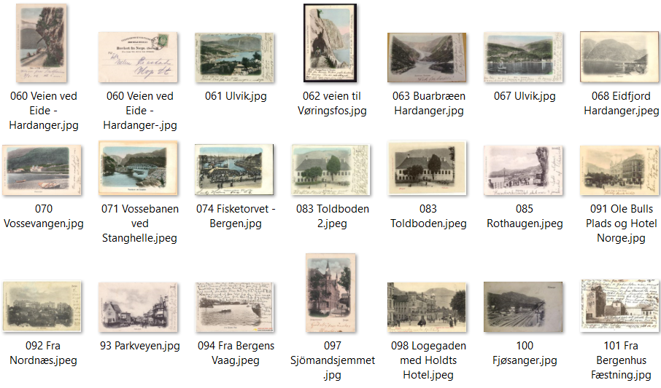
37 |  | B 1 | Hellesylt | Hellesylt | F | F | No. 46 | S | 1902 | 1905 | L | U | MB | Ant. J. Karlsens, Kunstforlag, Bergen
38 |  | B 1 | Vadheim | Vadheim - Sognefjord | F | SH | No. 47 | S | 1902 |  | L | U | MB | Ant. J. Karlsens, Kunstforlag, Bergen
39 |  | B 1 | Surhelle bre | Surhelle Fjærland - Sogn | F | SH | No. 48 | S | 1903 |  | L | U | POV | Ant. J. Karlsens, Kunstforlag, Bergen
40 |  | B 1 | Langeland | Langeland - Sændfjord | F | SH | No. 49 | S | 1903 | 1905 | L | U | POV | Ant. J. Karlsens, Kunstforlag, Bergen
41 |  | B 1 | Jølstervatnet | Jölstervand - Söndfjord | F | F | No. 50 | S | 1902 |  | L | U | MB | Ant. J. Karlsens, Kunstforlag, Bergen
42 |  | B 1 | Styreelven Nordfjord | Styren Elv - Nordfjord | F | SH | No. 51 | S | 1903 |  | L | U | MB | Ant. J. Karlsens, Kunstforlag, Bergen
43 |  | B 1 | Brudefølge | Brudefølge - Olden | F | F | No. 52 | S | 1903 |  | L | U | POV | Ant. J. Karlsens, Kunstforlag, Bergen
44 | H15 | B 1 | Buarbreen | Ved Buarbræen - Hardanger | F | F | No. 55 | S | 1903 |  | L | U | MB | Ant. J. Karlsens, Kunstforlag, Bergen
45 |  | B 1 | Sandvatnet | Sandvand - Hardanger | F | SH | No. 56 | S | 1903 |  | L | U | MB | Ant. J. Karlsens, Kunstforlag, Bergen
46 |  | B 1 | Sandvatnet | Sandvand - Hardanger | F | F | No. 56 | S | 1903 | 1905 | L | U | POV | Ant. J. Karlsens, Kunstforlag, Bergen
47 |  | B 1 | Bunadsdamer Hardanger | Motiv fra Hardanger | F | F | No. 57 | S | 1903 | 1905 | L | U | MB | Ant. J. Karlsens, Kunstforlag, Bergen
48 |  | B 1 | Mann ved siden av hest og kjerre | Simodal - Hardanger | F | F | No. 58 | S | 1903 |  | L | U | POV | Ant. J. Karlsens, Kunstforlag, Bergen
49 |  | B 1 | Seljestad | Seljestad - Hardanger | F | F | No. 59 | S | 1903 |  | L | U | POV | Ant. J. Karlsens, Kunstforlag, Bergen
50 |  | B 1 | Veien ved Eide | Veien ved Eide - Hardanger | F | F | No. 60 | S | 1903 | 1906 | S | U | SB | Ant. J. Karlsens, Kunstforlag, Bergen
51 |  | B 1 | Ulvik | Ulvik - Hardanger | F | F | No. 61 | S | 1903 |  | L | U | MB | Ant. J. Karlsens, Kunstforlag, Bergen
52 |  | B 1 | Eidfjord | Veien til Vøringsfos | F | F | No. 62 | S | 1903 | 1904 | S | U | MB | Ant. J. Karlsens, Kunstforlag, Bergen
53 |  | B 1 | Buarbreen | Buarbræen - Hardanger | F | F | No. 63 | S | 1903 |  | L | U | Web | Ant. J. Karlsens, Kunstforlag, Bergen
54 |  | B 1 | Ulvik | Ulvik - Hardanger | F | F | No. 67 | S | 1903 | 1904 | L | U | MB | Ant. J. Karlsens, Kunstforlag, Bergen
55 |  | B 1 | Eidfjord | Eidfjord - Hardanger | F | F | No. 68 | S | 1903 | 1908 | L | U | MB | Ant. J. Karlsens, Kunstforlag, Bergen
56 |  | B 1 | Odda | Odde - Hardanger | F | F | No. 68 | S | 1903 |  | L | U | MB | Ant. J. Karlsens, Kunstforlag, Bergen
57 |  | B 1 | Mot Folgefonnen | Folgefond, Hardanger | F | F | No. 69 | S | 1903 | 1906 | L | U | MB | Ant. J. Karlsens, Kunstforlag, Bergen
58 |  | B 1 | Vossevangen | Vossevangen | F | F | No. 70 | S | 1903 |  | L | U | POV | Ant. J. Karlsens, Kunstforlag, Bergen
59 |  | B 1 | Ved Stanghelle | Vossebanen ved Stanghelle | F | SH | No. 71 | S | 1903 |  | L | U | MB | Ant. J. Karlsens, Kunstforlag, Bergen
60 |  | B 1 | Vossebanen | Vossebanen | F | F | No. 73 | S | 1903 |  | L | U | POV | Ant. J. Karlsens, Kunstforlag, Bergen
61 |  | B 1 | Fisketorget | Fisketorvet - Bergen | F | F | No. 74 | S | 1903 |  | L | U | MB | Ant. J. Karlsens, Kunstforlag, Bergen
62 |  | B 1 | Fantoft Stavkirke | Stavekirken - Fantoft | F | F | No. 75 | S | 1903 |  | L | U | MB | Ant. J. Karlsens, Kunstforlag, Bergen
63 |  | B 1 | Løveid Sluse | Løveid - Sluse - Telemarken | F | F | No. 76 | S | 1903 | 1905 | L | U | POV | Ant. J. Karlsens, Kunstforlag, Bergen
64 |  | B 1 | Eidsfos - Sluse | Eidsfos-Sluse - Telemarken | F | F | No. 77 | S | 1903 | 1904 | L | U | POV | Ant. J. Karlsens, Kunstforlag, Bergen
65 |  | B 1 | Loenvatnet | Loenvand - Nordfjord | F | SH | No. 78 | S | 1903 |  | L | U | MB | Ant. J. Karlsens, Kunstforlag, Bergen
66 |  | B 1 | Nesttun | Nestun | F | SH | No. 80 | S | 1903 | 1905 | L | U | MB | Ant. J. Karlsens, Kunstforlag, Bergen
67 |  | B 1 | Nesttunelven | Fra Nestun | F | SH | No. 81 | S | 1903 |  | L | U | MB | Ant. J. Karlsens, Kunstforlag, Bergen
68 |  | B 1 | Bellevue | Bellevue | F | SH | No. 82 | S | 1903 | 1904 | L | U | MB | Ant. J. Karlsens, Kunstforlag, Bergen
69 | 70 | B 1 | Tollboden | Toldboden | F | F | No. 83 | S | 1903 |  | L | U | CJH | Ant. J. Karlsens, Kunstforlag, Bergen
70 | 69 | B 1 | Tollboden | Toldboden | F | F | No. 83 | R | 1903 |  | L | U | POV | Ant. J. Karlsens, Kunstforlag, Bergen | No. 70 Vossevangen = M & Co IV 33 Fleischers Hôtel, Vossevangen
71 |  | B 1 | Sandviken | Sandvigen | F | SH | No. 84 | S | 1903 |  | L | U | MB | Ant. J. Karlsens, Kunstforlag, Bergen
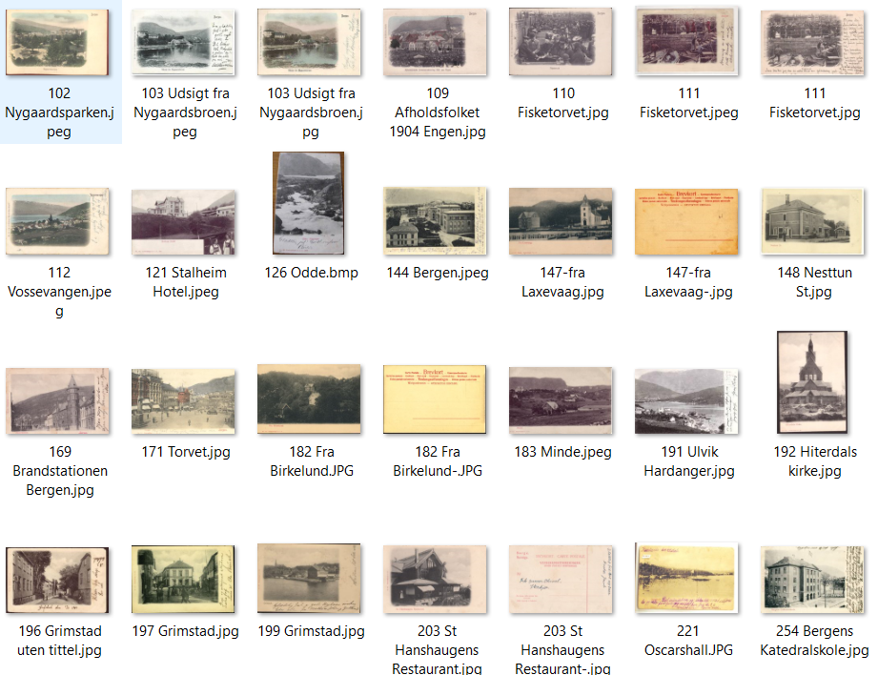
72 |  | B 1 | Rothaugen | Rothaugen | F | SH | No. 85 | S | 1903 |  | L | U | Web | Ant. J. Karlsens, Kunstforlag, Bergen
73 |  | B 1 | Nordnes med båter | Nordnæs | F | SH | No. 86 | S | 1903 | 1905 | L | U | MB | Ant. J. Karlsens, Kunstforlag, Bergen
74 |  | B 1 | Holbergsbryggen og Fæstningskaien | Bergen | F | F | No. 87 | S | 1903 | 1906 | L | U | POV | Ant. J. Karlsens, Kunstforlag, Bergen
75 |  | B 1 | Nykirken mot Håkonshallen | Nykirken og Kongehallen | F | SH | No. 88 | S | 1903 | 1904 | S | U | MB | Ant. J. Karlsens, Kunstforlag, Bergen
76 |  | B 1 | Nordnesparken | Nordnæsparken | F | SH | No. 89 | S | 1903 | 1904 | L | U | MB | Ant. J. Karlsens, Kunstforlag, Bergen
77 |  | B 1 | Byparken | Byparken | F | SH | No. 90 | S | 1903 | 1904 | L | U | MB | Ant. J. Karlsens, Kunstforlag, Bergen
78 |  | B 1 | Ole Bulls plass | Ole Bulls Plads og Hotel Norge | F | F | No. 91 | S | 1903 | 1905 | L | U | MB | Ant. J. Karlsens, Kunstforlag, Bergen
79 |  | B 1 | Nordnes | Fra Nordnæs | F | SH | No. 92 | S | 1903 |  | L |  | Web | Ant. J. Karlsens, Kunstforlag, Bergen
80 |  | B 1 | Parkveien | Parkveyen | F | SH | No. 93 | S | 1903 | 1904 | L | U | CJH | Ant. J. Karlsens, Kunstforlag, Bergen
81 |  | B 1 | Vågen med båter | Fra Bergens Vaag | F | SH | No. 94 | S | 1903 | 1905 | L | U | MB | Ant. J. Karlsens, Kunstforlag, Bergen
82 |  | B 1 | Ole Bulls plass | Ole Bulls Plads | F | SH | No. 95 | S | 1903 | 1904 | L | U | MB | Ant. J. Karlsens, Kunstforlag, Bergen
83 |  | B 1 | Småstrandgaten m/trikker | Raadhuset og Postkontoret | F | SH | No. 96 | S | 1903 |  | L | U | MB | Ant. J. Karlsens, Kunstforlag, Bergen
84 |  | B 2 | Småstrandgaten m/trikker | Raadhuset og Postkontoret | F | SH | No. 96 | R | 1903 |  | L | U | MB | Ant. J. Karlsens Kunstforlag, Bergen | Rød txt foran, sort bak
85 |  | B 1 | Sjømannshjemmet | Sjømannshjemmet | F | SH | No. 97 | S | 1903 | 1904 | L | U | MB | Ant. J. Karlsens Kunstforlag, Bergen
86 |  | B 2 | Sjømannshjemmet | Sjømannshjemmet | F | SH | No. 97 | R | 1903 | 1906 | S | U | MB | Ant. J. Karlsens Kunstforlag, Bergen
87 |  | B 1 | Ole Bulls plass | Logegaten med Holdts Hotel | F | SH | No. 98 | S | 1903 | 1908 | L | U | MB | Ant. J. Karlsens Kunstforlag, Bergen
88 |  | B 2 | Ole Bulls plass | Logegaten med Holdts Hotel | F | SH | No. 98 | R | 1903 | 1909 | L | U | MB | Ant. J. Karlsens Kunstforlag, Bergen
89 |  | B 1 | Fløyveien med korps | Fløiveien | F | SH | No. 99 | S | 1903 |  | L | U | MB | Ant. J. Karlsens Kunstforlag, Bergen
90 |  | B 1 | Bergenhus | Fra Bergenhus Fæstning | F | F | No. 101 | S | 1903 |  | L | U | MB | Ant. J. Karlsens Kunstforlag, Bergen
91 |  | B 1 | Bergenhus | Fra Bergenhus Fæstning | F | SH | No. 101 | R | 1903 |  | L | U | MB | Ant. J. Karlsens Kunstforlag, Bergen
92 |  | B 1 | Nygårdsparken | Nygaardsparken | F | F | No. 102 | S | 1903 |  | L | U | MB | Ant. J. Karlsens Kunstforlag, Bergen
93 |  | B 1 | Nygårdsbroen | Udsigt fra Nygaardsbroen | F | F | No. 103 | S | 1903 |  | L | U | MB | Ant. J. Karlsens Kunstforlag, Bergen
94 |  | B 1 | Vågsalmenningen | Børsen og Norges Bank | F | SH | No. 104 | S | 1903 | 1904 | L | U | MB | Ant. J. Karlsens Kunstforlag, Bergen
95 |  | B 1 | Fjøsanger | Fjøsanger | F | F | No. 105 | S | 1903 | 1908 | L | U | MB | Ant. J. Karlsens Kunstforlag, Bergen | Rød txt foran, sort bak
96 |  | B 1 | Fløien mot Vågen | Bergen seet fra Flöien | F | SH | No. 106 | S | 1903 |  | L | U | MB | Ant. J. Karlsens Kunstforlag, Bergen
97 | 98 | B 1 | Mariakirken | Tyskekirken | F | SH | No. 108 | S | 1903 | 1904 | L | U | MB | Ant. J. Karlsens Kunstforlag, Bergen
98 | 97 | B 1 | Mariakirken | Tyskekirken | F | SH | No. 108 | R | 1903 |  | L | U | POV | Ant. J. Karlsens Kunstforlag, Bergen
99 |  | B 1 | Demonstrasjon på Engen | Afholdsfolkets Demornstasjontog 1904 på Engen | F | F | No. 109 | S | 1903 |  | L | U | MB | Ant. J. Karlsens Kunstforlag, Bergen
100 |  | B 1 | Fisketorget | Fisketorvet | F | SH | No. 110 | S | 1903 | 1904 | L | U | MB | Ant. J. Karlsens Kunstforlag, Bergen
101 |  | B 1 | Fisketorget | Fisketorvet | F | F | No. 111 | S | 1903 | 1907 | L | U | MB | Ant. J. Karlsens Kunstforlag, Bergen
102 |  | B 1 | Vossevangen | Vossevangen | F | F | No. 112 | S | 1903 |  | L | U | Web | Ant. J. Karlsens Kunstforlag, Bergen
103 |  | B 1 | Odda | Odda - Hardanger | F | SH | No. 113 | R | 1903 | 1903 | L | U | POV | Ant. J. Karlsens Kunstforlag, Bergen
104 |  | B 2 | Stalheim Hotell | Stalheim Hotel | F | SH | No. 120 | R | 1904 |  | L | U | POV | Eneberettiget A. J. K. 1904
105 |  | B 2b | Stalheim Hotell | Stalheim Hotel | F | SH | No. 121 | R | 1904 |  | L | U | Web | Eneberettiget A. J. K. 1904
106 |  | B 2b | Odda m/elven | Odda, Hardanger | F | SH | No. 126 | R | 1904 |  | L | U | MB | Eneberettiget A. J. K. 1904
107 |  | B 2b | Ulvik | Ulvik, Hardanger | F | SH | No. 132 | R | 1904 |  | L | U | MB | Eneberettiget A. J. K. 1904
108 |  | B 2b | Aurland | Aurland | F | SH | No. 138 | R | 1904 |  | L | U | MB | Eneberettiget A. J. K. 1904
109 |  | B 2 | Nesttun | Nesttun | F | SH | No. 140 | R | 1904 | 1905 | L | U | MB | A. J. K. Bergen Eneberettiget
110 |  | B 2 | Seilforeningen | Bergens Seilforening | F | SH | No. 141 | R | 1904 | 1904 | S | U | MB | A. J. K. Bergen Eneberettiget
111 |  | B 2 | Fløistuen | Fra Fløistuen, Bergen | F | F | No. 142 | R | 1904 | 1906 | L | U | MB | A. J. K. Bergen Eneberettiget | Ulik teksting
112 |  | B 2 | Fløistuen | Fløistuen, Bergen | F | SH | No. 142 | R | 1904 | 1904 | L | U | MB | A. J. K. Bergen Eneberettiget | Ulik teksting
113 |  | B 2 | Fløistuen | Fløistuen, Bergen | F | SH | No. 143 | R | 1904 | 1904 | L | U | MB | A. J. K. Bergen Eneberettiget
114 |  | B 3 | Museet og Parkveien | Bergen | F | SH | No. 144 | R | 1904 | 1904 | L | U | MB | A. J. K. Bergen Eneberettiget
115 |  | B 2 | Johanneskirken | Johanneskirken, Bergen | F | SH | No. 146 | R | 1904 | 1904 | S | U | MB | A. J. K. Bergen Eneberettiget
116 |  | B 2 | Laksevåg m/kirken | Fra Laxevaag | F | SH | No. 147 | R | 1904 |  | L | U | POV | A. J. K. Bergen Eneberettiget
117 |  | B 1 | Nesttun stasjon | Nesttun St. | F | SH | No. 148 | R | 1904 | 1905 | L | U | MB | A. J. K. Bergen Eneberettiget
118 |  | B 3 | Brannstasjonen | Brandstationen Bergen | F | SH | No. 169 | R | 1904 | 1907 | L | U | CJH | Eneberettiget A. J. K. Bergen
119 |  | B 2 | Torget | Torvet | F | SH | No. 171 | R | 1904 | 1904 | L | U | MB | Eneberettiget A. J. K.
120 |  | B 2 | Stifsgaard | Den Gamle Stifsgaard | F | SH | No. 172 | R | 1904 | 1905 | L | U | POV | Eneberettiget A. J. K.
121 |  | B 3 | Nedre Torget | Nedre Torvet | F | SH | No. 175 | R | 1904 |  | L | U | MB | Eneberettiget A. J. K.
122 |  | B 1 | Kjøttbasaren mot Skansen | Hilsen fra Bergen | F | SH | No. 176 | R | 1904 |  | L | U | MB | Eneberettiget A. J. K.
123 |  | B 1 | Solheimsviken | Solheimsvigen. Bergen | F | SH | No. 188 | R | 1904 | 1904 | L | U | POV | Eneberettiget A. J. K.
124 |  | B 2 | Småstrandgaten | Smaastrandgaden. Bergen | F | SH | No. 179 | R | 1904 |  | L | U | POV | Eneberettiget A. J. K.
125 |  | B 2 | Hop Stasjon | Hop St. | F | SH | No. 181 | R | 1904 |  | L | U | MB | Eneberettiget A. J. K.
126 |  | B 2 | Birkelund | Fra Birkelund | F | SH | No. 182 | R | 1904 | 1906 | L | U | MB | Eneberettiget A. J. K.
127 |  | B 2 | Minde | Minde | F | SH | No. 183 | R | 1904 | 1905 | L | U | MB | Eneberettiget A. J. K.
128 |  | B 1 | Os | Os | F | SH | No. 184 | R | 1904 | 1907 | L | U | MB | Eneberettiget A. J. K.
129 |  | B 2 | Solstrand Hotel | Solstrand Hotel | F | SH | No. 185 | R | 1904 | 1905 | L | U | MB | Eneberettiget A. J. K.
130 |  | B 1 | Solstrand Hotel og Bad | Solstrand Hotel og Bad | F | SH | No. 186? | R | 1904 | 1905 | L | U | POV | Eneberettiget A. J. K.
131 |  | B 1 | Løveid | Løveid, Kirken | F | SH | No. 188 | R | 1904 | 1904 | L | U | POV | Eneberettiget A. J. K.
132 |  | B 2 | Vann med mye tømmer | Fra Telemarken | F | SH | No. 190 | R | 1904 |  | L | U | POV | Eneberettiget A. J. K.
133 |  | B 2 | Ulvik | Ulvik, Hardanger | F | F | No. 191 | R | 1904 |  | L | U | MB | Eneberettiget A. J. K.
134 |  | B 2 | Hiterdal Kirke | Hiterdals Kirke | F | SH | No. 192 | R | 1904 |  | S | U | WEB | Eneberettiget A. J. K.
135 |  | B 1 | Grimstad lang alle | Uten tekst på kortet | F | SH | No. 194 | R | 1904 | 1904 | L | U | POV | Eneberettiget A. J. K.
136 |  | B 1 | Grimstad | Parti fra Grimstad | F | SH | No. 196 | R | 1904 |  | L | U | MB | Eneberettiget A. J. K.
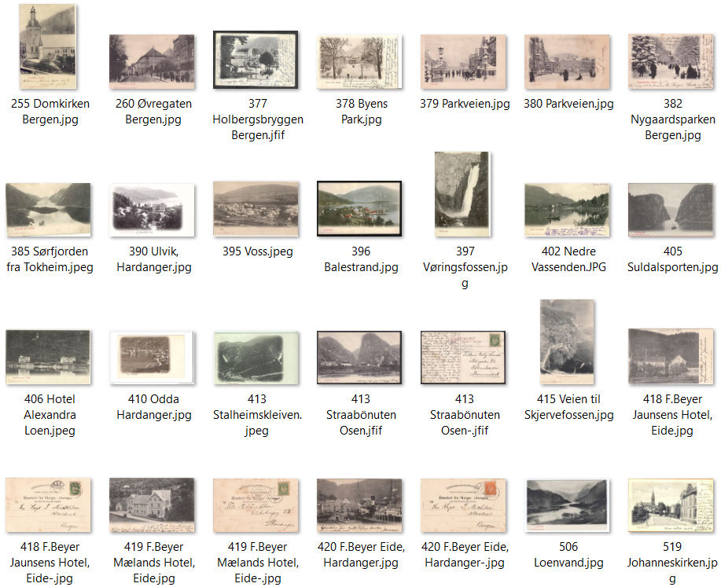
137 |  | B 1 | Grimstad | Grimstad | F | SH | No. 197 | R | 1904 |  | L | U | MB | Eneberettiget A. J. K. | Grimstad i sort
138 |  | B 1 | Grimstad | Parti fra Grimstad | F | SH | No. 199 | R | 1904 |  | L | U | POV | Eneberettiget A. J. K.
139 |  | B 1 | Kalfaret | Kalfaret | F | SH | No. 200 | R | 1904 | 1904 | L | U | MB | Eneberettiget A. J. K.
140 |  | B 3 | Handelsgym | Bergens Handelsgymnasium | F | SH | No. 201 | R | 1904 | 1904 | L | U | MB | Eneberettiget A. J. K.
141 |  | B 1 | St. Hanshaugens Restaurant | St. Hanshaugens Restaurant | F | SH | No. 203 | D | 1905 | 1905 | L | D | MB | Eneberettiget A. J. K. | Minimalt skrivefelt
142 |  | B 2 | Oscarshall | Oscarshall | F | SH | No. 221 | R | 1904 |  | S | U | WEB | Eneberettiget A. J. K.
143 |  | B 2 | Domkirken | Domkirken, Bergen | F | SH | No. 236 | R | 1904 | 1905 | S | U | MB | Eneberettiget A. J. K. Bergen
144 |  | B 1 | Historisk museum Bergen | Bergens Museum | F | SH | No. 251 | R | 1904 | 1905 | L | U | MB | Eneberettiget A. J. K. Bergen
145 |  | B 3 | Bergens Tekn. Skole | Bergens Tekniske Skole | F | SH | No. 252 | R | 1904 |  | L | U | MB | Eneberettiget A. J. K. Bergen
146 |  | B 3 | Den katolske kirken | Den katolske Kirke, Bergen | F | SH | No. 253 | R | 1904 |  | S | U | MB | Eneberettiget A. J. K. Bergen
147 |  | B 3 | Bergen Katedralskole | Bergens Katedralskole | F | SH | No. 254 | R | 1904 |  | S | U | MB | Eneberettiget A. J. K. Bergen
148 |  | B 2 | Bergens Domkirke | Domkirken, Bergen | F | SH | No. 255 | R | 1904 |  | S | U | MB | Eneberettiget A. J. K. Bergen
149 |  | B 3 | Frimurerlogen | Frimurerlosjen | F | SH | No. 257 | R | 1904 |  | L | U | MB | Eneberettiget A. J. K. Bergen
150 |  | B 1 | Øvregaten | Øvregaden, Bergen | F | SH | No. 260 | R | 1904 | 1904 | L | U | MB | Eneberettiget A. J. K. Bergen
151 |  | B 1 | Hotel Metropol | Hotel Metrolpol, Bergen | F | SH | No. 261 | R | 1904 | 1904 | L | U | POV | Eneberettiget A. J. K. Bergen
152 |  | B 2 | Torvet med Holberg | Torvet og Holbergstatuen | F | SH | No. 372 | R | 1904 |  | L | U | MB | Eneberettiget A. J. K. Bergen
153 |  | B 2 | Ole Bull-statuen | Ole Bulls Statue | F | SH | No. 373 | R | 1904 | 1903 | S | U | MB | Eneberettiget A. J. K. Bergen
154 |  | B 2 | Permanenten | Vestlandske Kuntindustrimuseum | F | SH | No. 374 | R | 1904 | 1905 | L | U | MB | Eneberettiget A. J. K.
155 |  | B 2 | Nygårdsparken | Nygaardsparken, Bergen | F | SH | No. 375 | R | 1904 |  | L | U | POV | Eneberettiget A. J. K.
156 |  | B 1 | Bellevue | Bellevue, Bergen | F | SH | No. 376 | R | 1904 | 1905 | L | U | MB | Eneberettiget A. J. K.
157 |  | B 1 | Holbergsbryggen | Holbergsbryggen, Bergen | F | SH | No. 377 | R | 1904 | 1906 | L | U | GB | Eneberettiget A. J. K.
158 |  | B 1 | Byparken | Byens Park, Bergen | F | SH | No. 378 | R | 1904 |  | L | U | MB | Eneberettiget A. J. K.
159 |  | B 3 | Parkveien | Parkveien | F | SH | No. 379 | R | 1904 |  | L | U | CJH | Eneberettiget A. J. K.
160 |  | B 1 | Parkveien | Parkveien | F | SH | No. 380 | R | 1904 |  | L | U | CJH | Eneberettiget A. J. K.
161 |  | B 3 | Nygårdsparen | Nygaardspaken, Bergen | F | SH | No. 381 | R | 1904 | 1905 | L | U | CJH | Eneberettiget A. J. K.
162 |  | B 1 | Nygårdsparen | Nygaardspaken, Bergen | F | SH | No. 382 | R | 1904 | 1905 | L | U | CJH | Eneberettiget A. J. K.
163 |  | B 2 | Sørfjorden fra Tokheim | Sörfjorden fra Tokheim | F | SH | No. 385 | R | 1904 |  | L | D | MB | Eneberettiget A. J. K. | A. J. K. B. - bak
164 |  | B 2 | Odda | Odda, Hardanger | F | SH | No. 386 | R | 1904 |  | L | D | MB | Eneberettiget A. J. K. | A. J. K. B. - bak
165 |  | B 1 | Låtefoss | Laatefos, Hardanger | F | SH | No. 388 | R | 1904 |  | L | D | POV | Eneberettiget A. J. K. | A. J. K. B. - bak
166 |  | B 1 | Stendalsfossen | Stendalsfossen, Norheimsund | F | SH | No. 389 | S | 1904 |  | L | D | POV | Eneberettiget A. J. K. | A. J. K. i B. - bak
167 |  | B 1 | Ulvik | Ulvik, Hardanger | F | SH | No. 390 | R | 1904 | 1906 | L | D | MB | Eneberettiget A. J. K. | A. J. K. B. - bak
168 |  | B 1 | Låtefoss | Udsigt fra Laatefos | F | SH | No. 391 | R | 1904 |  | L | D | MB | Eneberettiget A. J. K. | A. J. K. B. - bak
169 |  | B 2 | Odda | Odda, Hardanger | F | SH | No. 393 | R | 1904 | 1905 | L | D | MB | Eneberettiget A. J. K. | A. J. K. B. - bak
170 |  | B 2 | Nær Bulken? | Vossebanen | F | SH | No. 394 | R | 1904 | 1907 | L | D | MB | Eneberettiget A. J. K. | A. J. K. B. - bak
171 |  | B 2 | Voss | Voss | F | SH | No. 395 | R | 1904 | 1905 | L | D | MB | Eneberettiget A. J. K. | A. J. K. B. - bak
172 |  | B 2 | Balestrand | Balestrand | F | F | No. 396 | R | 1904 |  | L | D | MB | Eneberettiget A. J. K. | A. J. K. B. - bak
173 |  | B 2 | Vøringsfossen | Vøringsfos | F | SH | No. 397 | R | 1904 |  | L |  | Web | Eneberettiget A. J. K.
174 |  | B 1 | Buarbreen | Burbræen, Hardanger | F | F | No. 398 | R | 1904 | 1907 | L | D | MB | Eneberettiget A. J. K. | A. J. K. B. - bak
175 |  | B 1 | Buarbreen | Burbræen, Hardanger | F | F | No. 399 | R | 1904 |  | L | D | MB | Eneberettiget A. J. K. | A. J. K. B. - bak
176 |  | B 1 | Vossevangen | Vossevangen | F | SH | No. 400 | R | 1904 |  | L | D | POV | Eneberettiget A. J. K. | A. J. K. B. - bak
177 |  | B 2 | Nedre Vassenden Granvin? | Nedre Vasenden | F | SH | No. 402 | R | 1904 | 1905 | L | D | MB | Eneberettiget A. J. K. | A. J. K. B. - bak
178 |  | B 2 | Cafe Breidablik, Voss | Breidablik, Voss | F | F | No. 403 | R | 1904 |  | L | D | MB | Eneberettiget A. J. K. | A. J. K. B. - bak
179 | 316 | B 2 | Vossestrand | Framnæs Hotel, Vossestranden | F | SH | No. 404 | R | 1904 |  | L | D | MB | Eneberettiget A. J. K. | A. J. K. B. - bak
180 |  | B 2 | Suldalsporten | Suldalsporten | F | SH | No. 405 | R | 1904 |  | L | D | MB | Eneberettiget A. J. K. | A. J. K. B. - bak
181 |  | B 2 | Hotel Alexandra | Hotel Alexandra, Loen | F | SH | No. 406 | R | 1904 |  | L | D | MB | Eneberettiget A. J. K. | A. J. K. B. - bak
182 |  | B 1 | Ulvik | Ulvik, Hardanger | F | SH | No. 407 | R | 1904 |  | L | D | MB | Eneberettiget A. J. K. | A. J. K. B. - bak
183 |  | B 2 | Borgund Kirke | Borgund Kirke, Lærdal | F | SH | No. 408 | R | 1904 |  | L | D | POV | Eneberettiget A. J. K. | A. J. K. B. - bak
184 |  | B 1 | Odda | Odda, Hardanger | F | SH | No. 410 | R | 1904 |  | L | D | MB | Eneberettiget A. J. K. | A. J. K. B. - bak
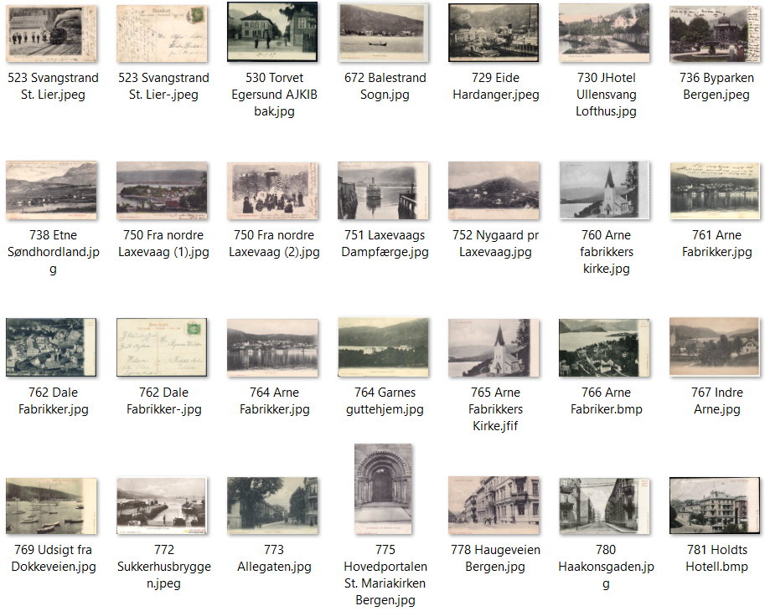
185 |  | B 2 | Hotell Hardanger | Hotel Hardanger, Odda | F | SH | No. 411 | R | 1904 |  | L | D | POV | Eneberettiget A. J. K. | A. J. K. B. - bak
186 |  | B 2 | Stalheimskleiven | Stalheimskleven | F | SH | No. 412 | R | 1904 |  | L | D | POV | Eneberettiget A. J. K. | A. J. K. B. - bak
187 |  | B 2 | Stråbønuten, Osen | Straabönuten, Osen | F | SH | No. 413 | R | 1904 | 1908 | L | D | POV | Eneberettiget A. J. K. | A. J. K. B. - bak
188 |  | B 2 | Sand | Sand, Ryfylke | F | SH | No. 414 | R | 1904 |  | L | D | POV | Eneberettiget A. J. K. | A. J. K. B. - bak
189 | 322 | B 2 | Vei til Skjervsfossen | Veien ved Skjervefossen, Hardanger | F | SH | No. 415 | R | 1904 |  | L | D | POV | Eneberettiget A. J. K. | A. J. K. B. - bak
190 |  | B 2 | Nærødalen | Nærødalen | F | SH | No. 416 | R | 1904 | 1906 | L | D | POV | Eneberettiget A. J. K. | A. J. K. B. - bak
191 |  | B2/C0 | Jaunsens Hotel, Eide | Jaunsens Hotel, Eide | F | SH | No. 418 | R | 1904 | 1909 | L | U | SB | F. Beyer Tourist-Bureau | A. J. K. B. - bak
192 |  | B2/C0 | Mælands Hotel, Eide | Mælands Hotel, Eide | F | SH | No. 419 | R | 1904 | 1907 | L | U | SB | F. Beyer Tourist-Bureau | A. J. K. B. - bak
193 |  | B2/C0 | Eide, Hardanger | Eide, Hardanger | F | SH | No. 420 | R | 1904 | 1908 | L | U | SB | F. Beyer Tourist-Bureau | A. J. K. B. - bak
194 |  | B2/C3 | Ulvik | Ulvik, Hardanger | F | SH | No. 421 | S | 1904 |  | L | D | POV | F. Beyer Tourist-Bureau | A. J. K. B. - bak
195 |  | B2/C3 | Steindalen, Norheimsund | Steindalen, Norheimsund | F | SH | No. 424 | S | 1904 |  | L | U | POV | F. Beyer Tourist-Bureau | A. J. K. B. - bak
196 |  | B 4 | Loenvatnet | Loenvand | F | SH | No. 506 | R | 1904 |  | L | D | Web | A. J. K. m/strek. B under streken | A. J. K. B. - bak
197 |  | B4/C3 | Loenvatnet | Loenvand og Kronebræ | F | SH | No. 507 | R | 1904 |  | L | U | MB | F. Beyer Tourist-Bureau | A. J. K. m/B under streken
198 |  | B4/C3 | Eggenibba, Våtedalen | Eggenibba, Vaatedalen | F | SH | No. 508 | R | 1904 |  | L | U | MB | F. Beyer Tourist-Bureau | A. J. K. m/B under streken
199 |  | B4/C3 | Nedre Vassenden | Hotel Nedre Vasenden | F | SH | No. 510 | R | 1904 |  | L | U | MB | F. Beyer Tourist-Bureau | A. J. K. m/B under streken
200 |  | B1/C3 | Svangstrand St. Lier | Svangstrand St. Lier | F | SH | No. 523 | S | 1904 |  | L | D | POV | E. Jacobsen | A. J. K. i B. - bak
201 |  | B2/C3 | Egersund | Varbergveien | F | SH | No. 529 | R | 1904 |  | L | D | POV | Sven Larssen, Egersund | A. J. K. i B. - bak
202 |  | B2/C3 | Egersund torg | Torvet | F | SH | No. 530 | R | 1904 |  | L |  | Web | Sven Larssen, Egersund | A. J. K. i B. - bak
203 |  | B2/C3 | Egersund | Ser mot byen med kjerken og st. | F | SH | No. 531 | R | 1904 |  | L | D | POV | Sven Larssen, Egersund | A. J. K. i B. - bak
204 |  | B 2 | Balestrand | Balestrand, Sogn | F | SH | No. 672 | R | 1904 |  | L |  | Web | Eneberettiget A. J. K. | Usikker på dette nr
205 |  | B 2 | Odda | Odda, Hardanger | F | F | No. 726 | R | 1904 |  | L | D | MB | Eneberettiget A. J. K. i B. | A. J. K. i B. - bak
206 |  | B 2 | Øvre Vassenden | Nedre Vassenden | F | SH | No. 727 | R | 1904 | 1907 | L | D | POV | Eneberettiget A. J. K. | A. J. K. i B. - bak
207 |  | B 4 | Stalheim Hotell | Stalheim Hotel | F | SH | No. 728 | R | 1904 |  | L | U | MB | Eneberettiget A. J. K. | A. J. K. B. - bak
208 |  | B 2 | Granvin | Eide, Hardanger | F | SH | No. 729 | R | 1904 |  | L |  | Web | Eneberettiget A. J. K. i B.
209 | 210 | B 2 | Hotell Ullensvang | Hotel Ullensvang, Lofthus | F | F | No. 730 | R | 1905 |  | L | D | POV | Eneberettiget A. J. K. i B. | A. J. K. i B. - bak
210 | 209 | B 2 | Hotell Ullensvang | Hotel Ullensvang, Lofthus | F | F | No. 730 | S | 1905 |  | L | D | POV | Eneberettiget A. J. K. i B. | A. J. K. i B. - bak
211 |  | B 1 | Stalheim Hotell | Stalheim Hotel, Nærødalen | F | SH | No. 731 | R | 1904 |  | L | U | MB | Eneberettiget A. J. K. i B. | A. J. K. i B. - bak
212 |  | B 2 | Byparken | Byparken, Bergen | F | F | No. 736 | R | 1904 |  | L |  | Web | Eneberettiget A. J. K.
213 |  | B 2 | Kalvedalen m/ferge på St.L. | Kalvedalen | F | F | No. 737 | R | 1904 |  | L | D | MB | Eneberettiget A. J. K. i B. | A. J. K. i B. - bak
214 |  | B2/C0 | Parti fra Etne | Etne, Söndhordland | F | SH | No. 738 | R | 1905 | 1912 | L | D | PIV | Eneberettiget T. B. Gjerde | A. J. K. i B. - bak
215 |  | B 2 | Nordre Laksevåg | Fra Nordre Laxevaag | F | F | No. 750 | R | 1904 |  | L | U | CJH | Eneberettiget A. J. K. | A. J. K. B. - bak
216 |  | B 2 | Laksevågsfergen | Laxevaags Dampfærge | F | SH | No. 751 | R | 1905 |  | L | D | PIV | Eneberettiget A. J. K. | A. J. K. B. - bak
217 |  | B 2 | Nygård | Nygaard pr. Laxevaag | F | SH | No. 752 | R | 1904 |  | L | D | CJH | Eneberettiget A. J. K. | A. J. K. B. - bak
218 |  | B 2 | Nygårdsviken | Nygaardsvig | F | SH | No. 755 | R | 1904 |  | L | D | MB | Eneberettiget A. J. K. | A. J. K. B. - bak
219 |  | B 2 | Hop Stasjon | Hop Station | F | F | No. 757 | R | 1904 | 1906 | L | D | MB | Eneberettiget A. J. K. | A. J. K. B. - bak
220 |  | B 2 | Garnes | Bergens Guttehjem, Garnes | F | SH | No. 759 | R | 1904 |  | L | D | MB | Eneberettiget A. J. K. | A. J. K. B. - bak
221 |  | B 2 | Indre Arna kirke | Arne Fabrikers Kirke | F | SH | No. 760 | R | 1904 |  | L |  | Web | Eneberettiget A. J. K.
222 |  | B 2 | Dale Fabrikker | Dale Fabriker | F | SH | No. 762 | R | 1904 | 1908 | L | D | POV | Eneberettiget A. J. K. | A. J. K. B. - bak
223 |  | B 2 | Garnes | Bergens Guttehjem, Garnes | F | SH | No. 764 | R | 1904 |  | L |  | Web | Eneberettiget A. J. K. | Kan være 759??
224 |  | B 2 | Arna Fabrikker + Arna Kirke | Arne Fabrikker | F | SH | No. 764 | R | 1904 |  | L | D | PIV | Eneberettiget A. J. K. | A. J. K. B. - bak
225 |  | B 2 | Indre Arna | Arne Fabriker | F | SH | No. 766 | R | 1904 | 1906 | L | D | MB | Eneberettiget A. J. K. | A. J. K. B. - bak
226 |  | B 2 | Indre Arna | Indre Arna | F | SH | No. 767 | R | 1904 |  | L | D | POV | Eneberettiget A. J. K. | A. J. K. B. - bak
227 |  | B 2 | Puddefjorden mot Laksevåg | Udsigt fra Dokkeveien | F | SH | No. 769 | R | 1904 | 1906 | L | D | MB | Eneberettiget A. J. K. | A. J. K. B. - bak
228 |  | B 2 | Engen mot nord | Theatergaden mod Theatret, Bergen | F | SH | No. 770 | R | 1904 |  | L | D | MB | Eneberettiget A. J. K. | A. J. K. B. - bak
229 |  | ? | Seilforeningen | Seilforeningen, Bergen | F | ? | No. 771 |  | 1904 |  | ? | ? | CJH
230 |  | B 2 | Sukkehusbryggen | Sukkerhusbryggen, Bergen | F | SH | No. 772 | S | 1904 |  | L |  | Web | Eneberettiget A. J. K.
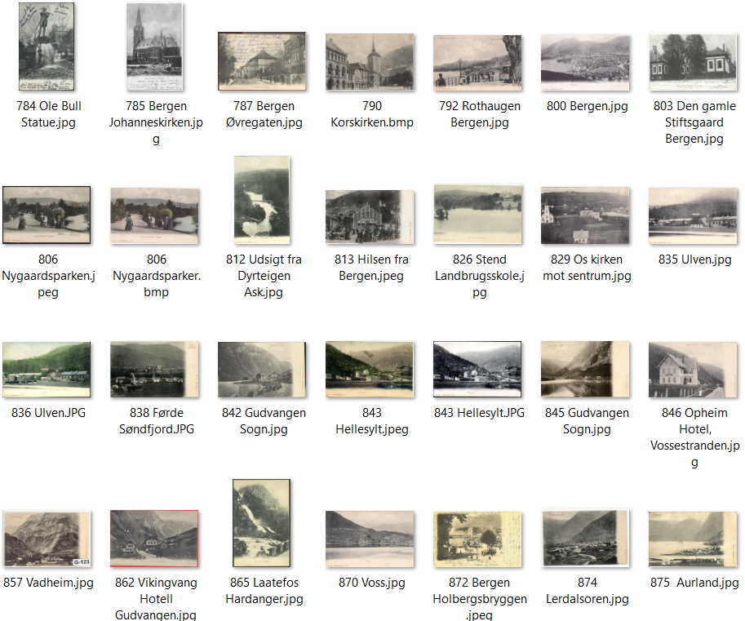
231 |  | B 2 | Allegaten | Allegaden, Bergen | F | F | No. 773 | R | 1904 |  | L | D | MB | Eneberettiget A. J. K. | A. J. K. B. - bak
232 |  | B 2 | Seilforeningen | Seilforeningen, Bergen | F | SH | No. 774 | R | 1904 |  | L | D | MB | Eneberettiget A. J. K. | A. J. K. B. - bak
233 |  | B 2 | Mariakirken | Hovedportalen St. Mariakirken, Bergen | F | SH | No. 775 | S | 1904 |  | S | D | CJH | Eneberettiget A. J. K. | A. J. K. B. - bak
234 |  | B 2 | Nordnesparken | Fra Nordnæsparken, Bergen | F | SH | No. 776 | R | 1904 | 1907 | L | D | MB | Eneberettiget A. J. K. | A. J. K. B. - bak
235 |  | B 2 | Store Markevei | Store Markevei, Bergen | F | SH | No. 777 | R | 1904 |  | L |  | NB
236 |  | B 2 | Haugeveien | Haugeveien, Bergen | F | SH | No. 778 | R | 1904 | 1906 | L | D | CJH | Eneberettiget A. J. K. | A. J. K. B. - bak
237 |  | B 2 | Christiesgate | Christiesgade, Bergen | F | SH | No. 779 | R | 1904 | 1912 | L | D | MB | Eneberettiget A. J. K. | A. J. K. B. - bak
238 |  | B 2 | Håkonsgaten | Haakonsgaden, Bergen | F | SH | No. 780 | R | 1904 |  | L |  | Web | Eneberettiget A. J. K.
239 |  | B 2 | Holdts hotell | Holdts Hotel, Bergen | F | SH | No. 781 | R | 1904 | 1905 | L | D | MB | Eneberettiget A. J. K. | A. J. K. B. - bak
240 |  | B 2 | Holdts hotell | Holdts Hotel, Bergen | F | SH | No. 782 | R | 1904 | 1905 | L | D | MB | Eneberettiget A. J. K. | A. J. K. B. - bak
241 |  | B 2 | Bergen oversikt | Bergen | F | SH | No. 783 | R | 1904 | 1907 | L | D | POV | Eneberettiget A. J. K. | A. J. K. B. - bak
242 |  | B 2 | Ole Bull-statuen | Ole Bull Statuen Bergen | F | SH | No. 784 | R | 1904 |  | L |  | Web | Eneberettiget A. J. K. | A. J. K. B. - bak
243 |  | B 2 | Johanneskirken | Johanneskirken | F | SH | No. 785 | R | 1904 | 1906 | S | D | MB | Eneberettiget A. J. K. | A. J. K. B. - bak
244 |  | B 2 | Byparken | Byparken, Bergen | F | F | No. 786 | R | 1904 |  | L | D | MB | Eneberettiget A. J. K. | A. J. K. B. - bak
245 |  | B 2 | Øvregaten | Øvregaden, Bergen | F | SH | No. 787 | R | 1904 |  | L |  | Web | Eneberettiget A. J. K.
246 |  | B 5 | Puddefjorden mot Nordnes | Nordnæs, Bergen | F | SH | No. 788 | R | 1904 |  | L | D | MB | Eneberettiget A. J. K. | A. J. K. B. - bak
247 |  | B 2 | Bergens Museum | Bergens Museum | F | SH | No. 789 | R | 1904 |  | L |  | MB | Eneberettiget A. J. K. | A. J. K. B. - bak
248 |  | B 5 | Korskirken | Korskirken, Bergen | F | SH | No. 790 | R | 1904 | 1907 | L | D | MB | Eneberettiget A. J. K. | A. J. K. B. - bak
249 |  | B 2 | Nedenfor Rothaugen | Rothaugen, Bergen | F | SH | No. 792 | R | 1905 |  | L | D | PIV | Eneberettiget A. J. K. | A. J. K. B. - bak
250 |  | B 2 | Nygårdsparken | Parti fra Nygaardsparken | F | SH | No. 795 | R | 1904 | 1907 | L | D | MB | Eneberettiget A. J. K. | A. J. K. B. - bak
251 |  | B 5 | Fantoft Stavkirke | Stavekirken, Fantoft | F | SH | No. 796 | R | 1904 |  | L | D | MB | Eneberettiget A. J. K. | A. J. K. B. - bak
252 |  | B 2 | Domkirken og Katten | Domkirken og Kathedralskolen, Bergen | F | SH | No. 797 | R | 1904 |  | L | D | MB | Eneberettiget A. J. K. | A. J. K. B. - bak
253 |  | B 2 | Olaf Kyrresgate | Olaf Kyrresgade, Bergen | F | SH | No. 799 | R | 1904 |  | S | D | MB | Eneberettiget A. J. K. | A. J. K. B. - bak
254 |  | B 2 | Utsikt fra Fløien | Bergen | F | SH | No. 800 |  | 1905 | 1905 | L | D | CJH | Eneberettiget A. J. K. | A. J. K. B. - bak
255 |  | B 2 | Årstad Kirke | Aarstad Kirke | F | F | No. 801 | R | 1905 | 1907 | L | D | MB | Eneberettiget A. J. K. | A. J. K. B. - bak
256 |  | B 5 | Vestre Torvgate | Vestre Torvgade, Bergen | F | SH | No. 829 | R | 1905 | 1906 | L | D | POV | Eneberettiget A. J. K. | A. J. K. B. - bak
257 |  | B 2 | Stiftsgården | Den gamle Stiftsgaard, Bergen | F | SH | No. 803 | R | 1905 |  | L |  | Web | Eneberettiget A. J. K.
258 |  | B 2 | Ole Bulls plass | Ole Bulls Plads og Hotel Norge. Bergen | F | SH | No. 805 | R | 1905 | 1905 | L | D | MB | Eneberettiget A. J. K. | A. J. K. B. - bak
259 |  | B 2 | Nygårdsparken | Nygaardsparken | F | F | No. 806 | R | 1905 |  | L |  | Web | Eneberettiget A. J. K.
260 |  | B 2 | Parkveien | Park-veien Bergen | F | SH | No. 807 | R | 1905 | 1906 | L | D | MB | Eneberettiget A. J. K. | A. J. K. B. - bak
261 |  | B 2 | Walkendorfsgaten | Walkendorfsgaden, Bergen | F | SH | No. 808 | R | 1905 |  | L | D | MB | Eneberettiget A. J. K. | A. J. K. B. - bak
262 |  | B 2 | Johs. Anderssen Papirhandel | Hilsen fra Bergen | F | SH | No. 809 | R | 1905 | 1907 | L | D | POV | Eneberettiget A. J. K. | A. J. K. B. - bak
263 |  | B 2 | Fjellveien med militærgruppe | Fjeldveien, Bergen | F | SH | No. 810 | R | 1905 | 1906 | L |  | NB | Eneberettiget A. I. K. | A. J. K. B. - bak
264 |  | B 2 | Torgalmenningen mot Torget | Torvet, Bergen | F | SH | No. 811 | R | 1905 | 1905 | L | D | MB | Eneberettiget A. J. K. | A. J. K. B. - bak
265 |  | B 2 | Dyrteigen | Udsigt fra Dyrteigen, Ask | F | F | No. 812 | R | 1905 |  | S | D | MB | Eneberettiget A. J. K. | A. J. K. B. - bak
266 |  | B 2 | Vetrlidsalmenningen | Hilsen fra Bergen | F | SH | No. 813 | R | 1905 |  | L |  | Web | Eneberettiget A. J. K.
267 |  | B 2 | Nordnesparken | Nordnæsparken, Bergen | F | SH | No. 814 | R | 1905 |  | L | D | MB | Eneberettiget A. J. K. | A. J. K. B. - bak
268 |  | B 2 | Solstrand Hotell | Solstrand Hotel | F | SH | No. 815 | R | 1905 | 1908 | L | D | POV | Eneberettiget A. J. K. | A. J. K. B. - bak
269 |  | B 2 | Hotell Kongshaug | Hotel Kongshaug, Ask | F | SH | No. 816 | R | 1905 |  | L | D | MB | Eneberettiget A. J. K. | A. J. K. B. - bak
270 |  | B 2 | Pedeks fabrikker | Fra Hop | F | SH | No. 817 | R | 1905 | 1906 | L | D | MB | Eneberettiget A. J. K. | A. J. K. B. - bak
271 |  | B 2 | Lysøen, interiør | Ole Bulls Villa, Lysøen | F | SH | No. 821 | R | 1905 | 1907 | L | D | MB | Eneberettiget A. J. K. | A. J. K. B. - bak
272 |  | B 2 | Lysøen, interiør | Ole Bulls Villa, Lysøen, Koncertsalen | F | SH | No. 823 | R | 1905 |  | L | D | MB | Eneberettiget A. J. K. | A. J. K. B. - bak
273 |  | B 2 | Kaigaten mot Perm. | Permanente Udstillingsbygning, Bergen | F | F | No. 824 | R | 1905 | 1906 | L | D | MB | Eneberettiget A. J. K. | A. J. K. B. - bak
274 |  | B 2 | Ådlands Hotel | Aadlands Hotel | F | SH | No. 825 | R | 1905 |  | L | D | MB | Eneberettiget A. J. K. | A. J. K. B. - bak
275 |  | B 2 | Stend | Stend Landbrugsskole | F | SH | No. 826 | R | 1905 | 1907 | L | D | MB | Eneberettiget A. J. K. | A. J. K. B. - bak
276 |  | B 5 | Os | Os | F | SH | No. 829 | R | 1905 | 1907 | L | D | POV | Eneberettiget A. J. K. | A. J. K. B. - bak
277 |  | B 2 | Ådland | Aadland, Samnanger | F | SH | No. 830 | R | 1905 | 1909 | L | D | POV | Eneberettiget A. J. K. | A. J. K. B. - bak
278 |  | B 2 | Lysekloster kirke | Fra Lysekloster | F | SH | No. 831 | R | 1905 | 1908 | L | D | MB | Eneberettiget A. J. K. | A. J. K. B. - bak
279 |  | B 2 | Kalvedalen | Udsigt fra Kalvedalen | F | SH | No. 834 | R | 1905 | 1908 | L | D | MB | Eneberettiget A. J. K. | A. J. K. B. - bak
280 |  | B 2 | Ulven leir | Ulven | F | SH | No. 835 | R | 1905 | 1908 | L | D | SB | Eneberettiget A. J. K. | A. J. K. B. - bak
281 |  | B 2 | Ulven leir | Ulven | F | F | No. 836 | R | 1905 | 1908 | L | D | MB | Eneberettiget A. J. K. | A. J. K. B. - bak
282 |  |  | Ulven leir | Ulven | F | ? | No. 837 |  | 1905 |  | ? | ? | CJH
283 |  | B 2 | Førde | Førde, Søndfjord | F | SH | No. 838 | R | 1905 | 1908 | L | D | MB | Eneberettiget A. J. K. | A. J. K. B. - bak
284 |  | B 2 | Bratlandsdalen | Bratlandsdalen | F | SH | No. 839 | R | 1905 |  | L | D | MB | Eneberettiget A. J. K. | A. J. K. B. - bak
285 |  | B 2 | Hellesylt | Hellesylt | F | SH | No. 840 | R | 1905 |  | L | D | MB | Eneberettiget A. J. K. | A. J. K. B. - bak
286 |  | B 2 | Gudvangen | Gudvangen, Sogn | F | SH | No. 842 | R | 1905 |  | L | D | MB | Eneberettiget A. J. K. | A. J. K. B. - bak
287 |  | B 2 | Hellesylt | Hellesylt | F | F | No. 843 | R | 1905 |  | L |  | Web | Eneberettiget A. J. K.
288 |  | B 2 | Eidfjord | Eidfjord, Hardanger | F | SH | No. 844 | R | 1905 |  | L | D | POV | Eneberettiget A. J. K. | A. J. K. B. - bak
289 |  | B 2 | Gudvangen | Gudvangen, Sogn | F | SH | No. 845 | R | 1905 |  | L | D | MB | Eneberettiget A. J. K. | A. J. K. B. - bak
290 |  | B 2 | Opheim Hotell | Opheim Hotel, Vossestranden | F | SH | No. 846 | R | 1905 |  | L | D | MB | Eneberettiget A. J. K. | A. J. K. B. - bak
291 |  | B 2 | Øie | Øie Nordangsfjord | F | SH | No. 849 | R | 1905 | 1907 | L | D | POV | Eneberettiget A. J. K. | A. J. K. B. - bak
292 |  | B 2 | Gudvangen | Fra Gudvangen | F | SH | No. 851 | R | 1905 | 1907 | L | D | POV | Eneberettiget A. J. K. | A. J. K. B. - bak
293 |  | B 2 | Førde | Førde | F | SH | No. 852 | R | 1905 |  | L | D | MB | Eneberettiget A. J. K. | A. J. K. B. - bak
294 |  | B 2 | Naustdal | Naustdal | F | SH | No. 854 | R | 1905 | 1908 | L | D | MB | Eneberettiget A. J. K. | A. J. K. B. - bak
295 |  | B 2 | Vadheim | Vadheim, Sogn | F | SH | No. 857 | R | 1905 |  | L | D | MB | Eneberettiget A. J. K. | A. J. K. B. - bak
296 |  | B 2 | Sjøholt | Søholt, Søndmøre | F | SH | No. 858 | R | 1905 |  | L | D | MB | Eneberettiget A. J. K. | A. J. K. B. - bak
297 |  | B 2 | Gudvangen | Hansens Hotel Gudvangen | F | SH | No. 859 | R | 1905 |  | L | D | MB | Eneberettiget A. J. K. | A. J. K. B. - bak
298 |  | B 2 | Espelandsfossen | Espelandsfos | F | SH | No. 860 | R | 1905 | 1906 | S | D | POV | Eneberettiget A. J. K. | A. J. K. B. - bak
299 |  | B 2 | Bratlandsdalen | Hotellerne, Bratlandsdalen | F | SH | No. 861 | R | 1905 | 1906 | L | D | MB | Eneberettiget A. J. K. | A. J. K. B. - bak
300 |  | B 2 | Vikingvang Hotell, Gudvangen | Vikingvang Hotel, Gudvangen | F | SH | No. 862 | R | 1905 |  | L | D | MB | Eneberettiget A. J. K. | A. J. K. B. - bak
301 |  | B 2 | Vossebanen | Parti fra Vossebanen | F | SH | No. 863 | R | 1905 |  | L | D | MB | Eneberettiget A. J. K. | A. J. K. B. - bak
302 |  | B 2 | Låtefoss | Laatefos. Hardanger | F | SH | No. 865 | R | 1905 |  | S |  | Web | Eneberettiget A. J. K.
303 |  | B 2 | Vøringsfossen | Vøringsfos, Hardanger | F | SH | No. 866 | R | 1905 |  | S | D | MB | Eneberettiget A. J. K. | A. J. K. B. - bak
304 |  | B 2 | Nærøyfjord | Fra Nærøfjord, Sogn | F | SH | No. 867 | R | 1905 |  | L | D | MB | Eneberettiget A. J. K. | A. J. K. B. - bak
305 |  | B 2 | Suldalsporten | Suldalsporten | F | SH | No. 868 | R | 1905 |  | L | D | MB | Eneberettiget A. J. K. | A. J. K. B. - bak
306 |  | B 2 | Odda | Odda, Hardanger | F | SH | No. 869 | R | 1905 |  | L | D | MB | Eneberettiget A. J. K. | A. J. K. B. - bak
307 |  | B 2 | Voss | Voss | F | SH | No. 870 | R | 1905 | 1905 | L | D | POV | Eneberettiget A. J. K. | A. J. K. B. - bak
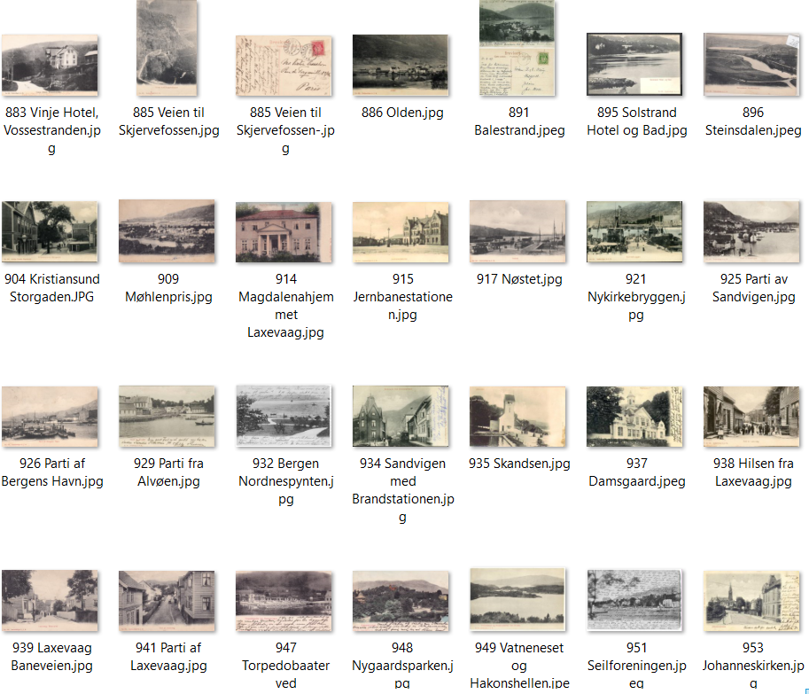
308 |  | B 2 | Stalheim Hotell | Stalheim Hotel | F | SH | No. 871 | R | 1905 |  | L | D | POV | Eneberettiget A. J. K. | A. J. K. B. - bak
309 |  | B 2 | Holbergsbryggen | Holbergsbryggen, Bergen | F | SH | No. 872 | R | 1905 | 1907 | S |  | POV | Eneberettiget A. J. K. | Usikker på dette nr
310 |  | B 2 | Balestrand | Balestrand, Sogn | F | SH | No. 872 | R | 1905 | 1907 | L |  | MB | Eneberettiget A. J. K. | A. J. K. B. - bak
311 |  | B 2 | Odda | Odda, Hardanger | F | SH | No. 873 | R | 1905 |  | L | D | MB | Eneberettiget A. J. K. | A. J. K. B. - bak
312 |  | B 2 | Lærdalsøra | Lærdalsøren | F | SH | No. 874 | R | 1905 |  | L | D | MB | Eneberettiget A. J. K. | A. J. K. B. - bak
313 |  | B 2 | Aurland | Aurland | F | SH | No. 875 | R | 1905 | 1909 | L | D | MB | Eneberettiget A. J. K. | A. J. K. B. - bak
314 |  | B 2 | Steinsdalen, Norheimsund | Steinsdalen, Norheimsund | F | SH | No. 876 | R | 1905 | 1907 | L | D | MB | Eneberettiget A. J. K. | A. J. K. B. - bak
315 |  | B 2 | Stalheim Hotell | Stalheim Hotel, Nærødalen | F | SH | No. 877 | R | 1905 |  | L | D | MB | Eneberettiget A. J. K. | A. J. K. B. - bak
316 | 179 | B 2 | Vossestrand | Framnæs Hotel, Vossestranden | F | SH | No. 878 | R | 1905 | 1906 | L | D | MB | Eneberettiget A. J. K. | A. J. K. B. - bak
317 |  | B 2 | Nærøydalen | Nærødalen | F | SH | No. 880 | R | 1905 |  | S | D | MB | Eneberettiget A. J. K. | A. J. K. B. - bak
318 |  | B 2 | Oldenvannet | Olden Vand | F | SH | No. 881 | R | 1905 | 1909 | L | D | POV | Eneberettiget A. J. K. | A. J. K. B. - bak
319 |  | B 2 | Vinje hotell | Vinje Hotel, Vossestrand | F | SH | No. 883 | R | 1905 |  | L | D | POV | Eneberettiget A. J. K. | A. J. K. B. - bak | Lik D 2077
320 |  | B 2 | Vinje hotell | Vinje Hotel, Vossestrand | F | SH | No. 883 | S | 1905 |  | L | D | POV | Eneberettiget A. J. K. | A. J. K. i B. - bak
321 |  | B 2 | Videsæter | Hotel Videsæter | F | SH | No. 884 | R | 1905 |  | L | D | POV | Eneberettiget A. J. K. | A. J. K. B. - bak
322 | 189 | B 2 | Skjerven | Veien ved Skjervefossen | F | SH | No. 885 | R | 1905 | 1906 | S | D | SB | Eneberettiget A. J. K. | A. J. K. B. - bak
323 |  | B 2 | Olden | Olden | F | SH | No. 886 | R | 1905 |  | L | D | MB | Eneberettiget A. J. K. | A. J. K. B. - bak
324 |  | B 2 | Sørfjorden | Sørfjorden fra Tokheim | F | SH | No. 887 | R | 1905 |  | L | D | MB | Eneberettiget A. J. K. | A. J. K. B. - bak
325 |  | B 2 | Folk i setesdalsbunader | Fra Sætersdalen | F | SH | No. 888 | R | 1905 | 1906 | L | D | MB | Eneberettiget A. J. K. | A. J. K. B. - bak
326 |  | B 2 | Folkedans | Fra Sætersdalen | F | SH | No. 889 | R | 1905 | 1912 | S | D | POV | Eneberettiget A. J. K. | A. J. K. B. - bak
327 |  | B 2 | Skjeggedalsfossen | Skjæggedalsfos | F | SH | No. 890 | R | 1905 |  | S | D | POV | Eneberettiget A. J. K. | A. J. K. B. - bak
328 |  | B 2 | Balestrand | Balestrand, Sogn | F | SH | No. 891 | R | 1905 | 1907 | L | D | MB | Eneberettiget A. J. K. | A. J. K. B. - bak
329 |  | B 2 | Geitemelking Nordfjord | Gjedemelkning, Nordfjord | F | F | No. 892 | R | 1905 |  | L | D | MB | Eneberettiget A. J. K. | A. J. K. B. - bak
330 |  | B 2 | Hoberg mot Øvre Torvet | Torvet med Holbergstatuen, Bergen | F | SH | No. 894 | R | 1905 | 1905 | L | D | MB | Eneberettiget A. J. K. | A. J. K. B. - bak
331 |  | B 2a | Solstrand fra sjøen | Solstrand Hotel og Bad | F | SH | No. 895 | R | 1905 |  | L | D | MB | Eneberettiget A. J. K. | A. J. K. B. - bak
332 |  | B 2 | Kristiansund | Kristianssund, Langveien | F | SH | No. 897 | R | 1905 |  | L | D | MB | Eneberettiget A. J. K. | A. J. K. B. - bak
333 |  | B 2 | Kristiansund | Kristiansund Skole | F | SH | No. 898 | R | 1905 | 1908 | L | D | MB | Eneberettiget A. J. K. | A. J. K. B. - bak
334 |  | B 2 | Kristiansund | Kristianssund, Storgaden | F | SH | No. 904 | R | 1905 |  | L | D | PIV | Eneberettiget A. J. K.
335 |  | B 2 | Bergen Misjonshotell | Bergen Missionshotel | F | SH | No. 907 | R | 1905 | 1907 | L | D | MB | Eneberettiget A. J. K. | A. J. K. B. - bak
336 |  | B 2 | Møhlenpris | Møhlenpris | F | SH | No. 909 | R | 1905 |  | L | D | CJH | Eneberettiget A. J. K. | A. J. K. B. - bak
337 |  | B 2 | Store Lungegårdsvann | Part ved Store Lungegaardsvand | F | SH | No. 910 | R | 1905 | 1908 | L | D | MB | Eneberettiget A. J. K. | A. J. K. B. - bak
338 |  | B 2 | Magdalenahjemmet | Magdalenahjemmet, Laxevaag | F | F | No. 914 | R | 1905 |  | L | D | CJH | Eneberettiget A. J. K. | A. J. K. B. - bak
339 |  | B 2 | Den gamle jernbanest., Bg | Jernbanestationen | F | SH | No. 915 | R | 1905 | 1906 | L | D | MB | Eneberettiget A. J. K. | A. J. K. B. - bak
340 |  | B 2 | Nøstekaien | Nøstet | F | SH | No. 917 | R | 1905 |  | L | D | CJH | Eneberettiget A. J. K. | A. J. K. B. - bak
341 |  | B 2 | Tyskebryggen | Tyskebryggen | F | SH | No. 918 | R | 1905 | 1906 | L | D | MB | Eneberettiget A. J. K. | A. J. K. B. - bak
342 |  | B 2 | Starvhusgaten | Starvhusgaten | F | SH | No. 919 |  | 1905 | 1907 | L | U | Web
343 |  | B 2 | Småstrandgaten | Smaastrandgaden | F | SH | No. 920 | R | 1905 | 1906 | L | D | POV | Eneberettiget A. J. K. | A. J. K. B. - bak
344 |  | B 2 | Nykirkebryggen | Nykirkebryggen | F | SH | No. 921 | R | 1905 |  | L |  | Web | Eneberettiget A. J. K.
345 |  | B 2 | Øvre Torget | Øvre Torvet | F | SH | No. 922 | R | 1905 | 1905 | L | D | MB | Eneberettiget A. J. K. | A. J. K. B. - bak
346 |  | B 2 | Olaf Kyrresgate | Olaf Kyrresgade | F | SH | No. 923 | R | 1905 | 1907 | S | D | MB | Eneberettiget A. J. K. | A. J. K. B. - bak
347 |  | B 2 | Torget | Børsen med nedre Torvet | F | SH | No. 924 | R | 1905 | 1906 | L | D | MB | Eneberettiget A. J. K. | A. J. K. B. - bak
348 |  | B 2 | Sandviken | Parti af Sandvigen | F | SH | No. 925 | R | 1905 | 1906 | L | D | MB | Eneberettiget A. J. K. | A. J. K. B. - bak
349 |  | B 2 | Havnen mot Skolten | Parti af Bergens Havn | F | SH | No. 926 | R | 1905 | 1906 | L | D | PIV | Eneberettiget A. J. K. | A. J. K. B. - bak
350 |  | B 2 | Nygårsdsparken | Nygaardsparken | F | SH | No. 927 | R | 1905 | 1906 | L | D | MB | Eneberettiget A. J. K. | A. J. K. B. - bak
351 |  | B 2 | Strandgaten | Strandgaden | F | SH | No. 928 | R | 1905 | 1906 | L | D | POV | Eneberettiget A. J. K. | A. J. K. B. - bak
352 |  | B 2 | Parken v/Festplassen | Byens Park | F | SH | No. 929 | R | 1905 | 1905 | L | U | MB | Eneberettiget A. J. K. | A. J. K. B. - bak
353 |  | B 2a | Alvøen | Parti fra Alvøen | F | SH | No. 929 | R | 1905 |  | L |  | Web | Eneberettiget A. J. K.
354 |  | B 2 | Sandviken med trikk | Sandvigen | F | SH | No. 931 | R | 1905 |  | L | D | MB | Eneberettiget A. J. K. | A. J. K. B. - bak
355 |  | B 2 | Nordnespynten | Nordnæspynten | F | F | No. 932 | R | 1905 | 1907 | L | D | MB | Eneberettiget A. J. K. | A. J. K. B. - bak
356 |  | B 2 | Bryggen | Tyskebryggen | F | SH | No. 933 | R | 1905 |  | L | D | MB | Eneberettiget A. J. K. | A. J. K. B. - bak
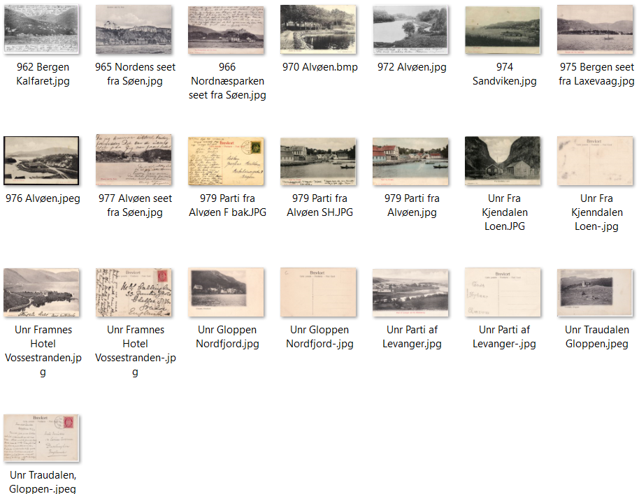
357 |  | B 2 | Sandviken brannst. | Sandvigen med Brandstationen | F | SH | No. 934 | R | 1905 | 1908 | L | D | MB | Eneberettiget A. J. K. | A. J. K. B. - bak
358 |  | B 2 | Skansen | Skandsen | F | SH | No. 935 | R | 1905 |  | L |  | Web | Eneberettiget A. J. K.
359 |  | B 2 | Damsgård | Damsgaard | F | SH | No. 937 | R | 1905 |  | L |  | Web | Eneberettiget A. J. K.
360 |  | B 2 | Laksevåg | Hilsen fra Laxevaag | F | SH | No. 938 | R | 1905 | 1907 | L | D | MB | Eneberettiget A. J. K. | A. J. K. B. - bak
361 |  | B 3 | Baneveien, Laksevåg | Laxevaag, Baneveien | F | SH | No. 939 | R | 1905 | 1906 | L | D | CJH | Eneberettiget A. J. K. | A. J. K. B. - bak
362 |  | B 2 | Gatemotiv Laksevåg | Parti af Laxevaag | F | SH | No. 941 | R | 1905 | 1908 | L | D | CJH | Eneberettiget A. J. K. | A. J. K. B. - bak
363 |  | B 2 | Sukkehusbryggen | Sukkehusbryggen | F | SH | No. 944 | R | 1905 | 1906 | L | U | MB | Eneberettiget A. J. K. | A. J. K. B. - bak
364 |  | B 2 | Nygårsdsparken | Nygaardsparken med Akvariet | F | SH | No. 945 | R | 1905 | 1908 | L | D | MB | Eneberettiget A. J. K. | A. J. K. i B. - bak
365 |  | B 1 | Stadsporten | Stadsporten | F | SH | No. 946 | R | 1905 | 1907 | L | D | MB | Eneberettiget A. J. K. | A. J. K. i B. - bak
366 |  | B 1 | Marineholmen | Torpedobaader ved Marineholmen | F | SH | No. 947 | R | 1905 | 1905 | L | D | CJH | Eneberettiget A. J. K. | A. J. K. i B. - bak
367 |  | B 2 | Nygårdsparken | Nygaardsparken | F | F | No. 948 | R | 1905 | 1907 | L | D | CJH | Eneberettiget A. J. K. | A. J. K. i B. - bak
368 |  | B 2 | Vatneneset og Håkonshellen | Vatnenæset og Håkonshellen ved Alvøen | F | SH | No. 949 | R | 1905 |  | L |  | Web | Eneberettiget A. J. K.
369 |  | B 2 | Sandvviken | Panorama af Sandvigen | F | SH | No. 949 | R | 1905 | 1908 | L | U | POV | Eneberettiget A. J. K.
370 |  |  | Sandviken | Parti af Sandvigen | F | SH | No. 950 |  | 1905 |  | L |  | NB
371 |  | B 2 | Bergen Seilforening | Seilforeningen | F | SH | No. 951 | R | 1905 | 1907 | L | D | MB | Eneberettiget A. J. K. | A. J. K. i B. - bak
372 |  | B 1 | Johanneskirken | Johanneskirken | F | SH | No. 953 | R | 1905 | 1905 | L | D | POV | Eneberettiget A. J. K. | A. J. K. i B. - bak
373 |  | B 2 | Johanneskirken | Johanneskirken | F | SH | No. 953 | R | 1905 | 1905 | L | D | MB | Eneberettiget A. J. K. | A. J. K. i B. - bak
374 |  | B 2 | Strandgaten | Strandgaden | F | SH | No. 954 |  | 1905 | 1907 | L | D | POV | Eneberettiget A. J. K. | A. J. K. i B. - bak
375 |  | B 2 | Strandgaten | Strandgaden | F | SH | No. 954 | R | 1905 | 1907 | L | D | MB | Eneberettiget A. J. K. | A. J. K. i B. - bak
376 |  | B 2 | Småstrandgaten | Smaastrandgaden | F | SH | No. 955 | R | 1905 | 1906 | L | D | MB | Eneberettiget A. J. K. | A. J. K. i B. - bak
377 |  | B 2 | Veiten | Veiten | F | SH | No. 956 | R | 1905 | 1907 | L | D | POV | Eneberettiget A. J. K. | A. J. K. i B. - bak
378 |  | B 2 | Strandgaten | Strandgaden | F | SH | No. 957 | R | 1905 | 1906 | L | D | MB | Eneberettiget A. J. K. | A. J. K. i B. - bak
379 |  | B 2 | Håkonshallen og Walkendorfstårnet | Haakonshallen med Walkendorfs Taarn | F | SH | No. 958 | R | 1905 | 1906 | L | D | MB | Eneberettiget A. J. K. | A. J. K. i B. - bak
380 |  | B 2 | Akvariet | Akvariet | F | SH | No. 959 | R | 1905 | 1906 | L | D | MB | Eneberettiget A. J. K. | A. J. K. i B. - bak
381 |  | B 2 | Gamlehjemmet Nordnes | Gamlehjemmet | F | SH | No. 960 | R | 1905 | 1907 | L | D | MB | Eneberettiget A. J. K. | A. J. K. i B. - bak
382 |  | B 2 | Parti over Aarstad | Årstad mot sør | F | SH | No. 961 | R | 1905 | 1908 | L | D | MB | Eneberettiget A. J. K. | A. J. K. i B. - bak
383 |  | B 2 | Kalfaret | Parti af Kalfaret | F | SH | No. 962 | R | 1905 | 1907 | L | D | POV | Eneberettiget A. J. K. | A. J. K. i B. - bak
384 |  | B 2 | Puddefjorden mot S. | Udsigt fra Puddefjorden | F | SH | No. 963 | R | 1905 |  | L | D | MB | Eneberettiget A. J. K. | A. J. K. i B. - bak
385 |  | B 5 | Nordnes fra sjøen | Nordnes seet fra Söen | F | SH | No. 963 | S | 1905 |  | L | D | MB | Eneberettiget A. J. K. | A. J. K. i B. - bak
386 |  | B 2 | Nordnes | Nordnæs seet fra Søen | F | F | No. 964 | R | 1905 |  | L | D | POV | Eneberettiget A. J. K. | A. J. K. i B. - bak
387 |  | B 5 | Nordnes fra sjøen | Nordnes seet fra Söen | F | SH | No. 965 | L | 1905 |  | L | D | CJH | Eneberettiget A. J. K. | A. J. K. B. - bak
388 |  | B 2 | Nordnes sett fra sjøen | Nordnæsparken seet fra Søen | F | SH | No. 966 | L | 1905 |  | L | D | CJH | Eneberettiget A. J. K. | A. J. K. i B. - bak
389 |  | B 1 | Strandgaten | Strandgaden | F | SH | No. 969 | R | 1905 |  | L | D | MB | Eneberettiget A. J. K. | A. J. K. i B. - bak
390 |  | B 2 | Alvøen Hovedgård | Motiv fra Alvøen | F | SH | No. 970 | R | 1905 | 1907 | L | D | MB | Eneberettiget A. J. K. | A. J. K. i B. - bak
391 |  | B 2 | Alvøen | Motiv fra Alvøen | F | SH | No. 971 | R | 1905 | 1905 | L | D | Web | Eneberettiget A. J. K.
392 |  | B 2 | Alvøen | Motiv fra Alvøen | F | SH | No. 972 | R | 1905 | 1908 | L | D | MB | Eneberettiget A. J. K. | A. J. K. i B. - bak
393 |  | B 2 | Alvøen | Motiv fra Alvøen | F | F | No. 973 | R | 1905 | 1908 | L | D | POV | Eneberettiget A. J. K. | A. J. K. i B. - bak
394 |  | B 2 | Sandviken | Sandvigen | F | SH | No. 974 | R | 1905 |  | L | D | Web | Eneberettiget A. J. K.
395 |  | B 2 | Nordnes sett fra sjøen | Bergen seet fra Laxevaag | F | SH | No. 975 | R | 1905 | 1907 | L | D | CJH | Eneberettiget A. J. K. | A. J. K. i B. - bak
396 |  | B 2 | Alvøen | Parti fra Alvøen | F | SH | No. 976 | R | 1905 | 1905 | L | D | MB | Eneberettiget A. J. K. | A. J. K. i B. - bak
397 |  | B 2 | Alvøen | Alvøen seet fra Søen | F | F | No. 977 | R | 1905 | 1917 | L | D | POV | Eneberettiget A. J. K. | A. J. K. i B. - bak
398 |  | B 2 | Kjøkkelvik | Hovedgaarden, Kjøkkelvig | F | SH | No. 978 | R | 1905 | 1911 | L | D | MB | Eneberettiget A. J. K. | A. J. K. i B. - bak
399 |  | B 2 | Alvøen | Parti fra Alvøen | F | SH | No. 979 | R | 1905 |  | L | D | PIV | Eneberettiget A. J. K.
400 |  | B 2 | Engen | Engen med den gode Hensigt | F | SH | No. 982 | S | 1905 | 1906 | L | D | MB | Eneberettiget A. J. K. | A. J. K. i B. - bak
401 | 179 | B 2 | Framnes Hotell | Framnæs Hotel, Vossestranden | F | SH | Unr | S | 1905 | 1906 | L | D | MB | Eneberettiget A. J. K. | A. J. K. i B. - bak | Alfabetisk sortert for kort uten nr med delt bakside
402 |  | B 1 | Gloppen | Gloppen, Nordfjord | F | SH | Unr | R | 1906 |  | L | D | OA | Eneberettiget 1906, Hotel Gloppen | A. J. K. i B. - bak | Målsetningen er å ha kopier av for- og baksider av alle Unr-kortene
403 |  | B 2 | Grimstad | Parti af Grimstad | F | SH | Unr | S | 1905 | 1908 | L | D | POV | A. J. K. i B. - bak |  | De det gjelder er merket med
404 |  | B 2 | Levanger m/elven | Parti af Levanger seet fra Kristineborg | F | SH | Unr | R | 1905 |  | L | D | MB | J. Larsen, Levanger | A. J. K. i B. - bak
405 |  | B 2 | Kjenndalen, Loen | Fra Kjendalen, Loen | F | SH | Unr | S | 1905 |  | L | D | MB | Eneberettiget A. J. K. | A. J. K. i B. - bak
406 |  | B 1 | Midtgulens Kyrkje | Midtgulens Kyrkje, Kjelkenes | F | SH | Unr | S | 1906 | 1906 | L | D | POV | Eneberettiget H. Frimannslund, Kjelkenes | A. J. K. i B. - bak
407 |  | B 1 | Traudalen | Traudalen, Gloppen | F | SH | Unr | S | 1906 | 1910 | L | D | POV | Eneberettiget 1906, Hotel Gloppen | A. J. K. i B. - bak
408 |  | B 1 | Gloppen | Gloppen, Nordfjord | F | SH | Unr | S | 1906 | 1907 | L | D | POV | Eneberettiget 1906, Hotel Gloppen | A. J. K. i B. - bak
409 |  | B 2 | Ålesund | Det nye Aalesund 1905 | F | SH | Unr | S | 1905 | 1906 | L | D | POV | A. J. K. i B. - bak

 |  |  | Totalt registrert | 409

Serie C
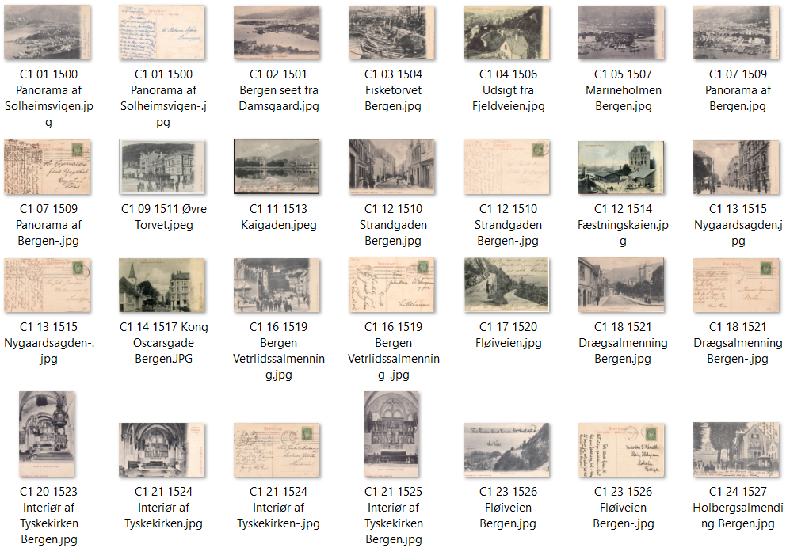
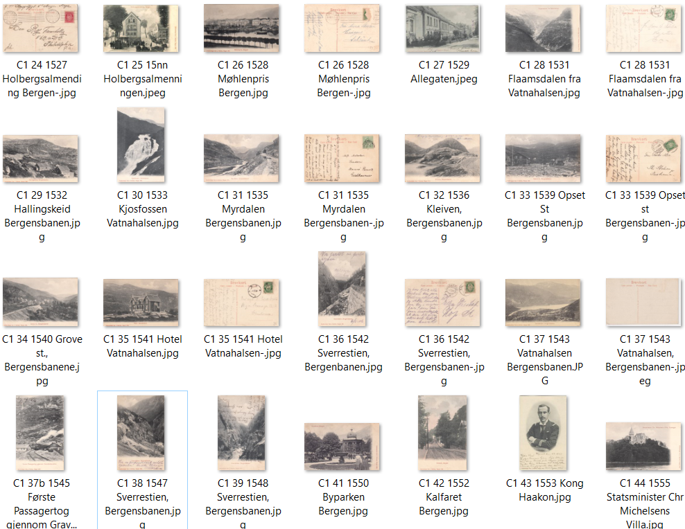
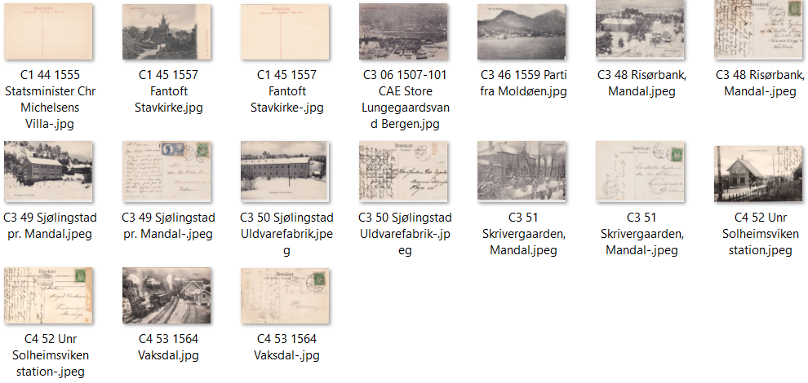
Nr | Lik | Type | Kopi Nr | Serie 1500-15nn Motiv | Sist oppdatert: 11.07.26 Tekst | Tekstside | Farge/SH | Kortnr | Tekstfarg. | Antatt utgitt år | Brukt år | Format | Delt/Udelt | Kilde | Utgiverdata | Kommentar 1 | Kommentar 2
1 |  | C 1 | 1 | Solheimsviken | Panorama af Solheimsvigen | F | SH | No. 1500 | R | 1905 |  | L | D | MB | Eneberettiget Ant. J. Karlsen, Bergen 1905 | A. J. K. B. - bak
2 |  | C 1 | 2 | Puddefjorden og Sentrum | Bergen seet fra Damsgaard | F | SH | No. 1501 | R | 1905 | 1906 | L | D | CJH | Eneberettiget Ant. J. Karlsen, Bergen 1905 | A. J. K. B. - bak
3 |  | C 1 | 3 | Fisketorget | Fisketorvet, Bergen | F | SH | No. 1504 | R | 1905 |  | L | D | MB | Eneberettiget Ant. J. Karlsen, Bergen 1905 | A. J. K. B. - bak
4 |  | C 1 | 4 | Fjellveien mot Skansen | Udsigt fra Fjeldveien, Bergen | F | SH | No. 1506 | R | 1905 |  | L | D | Web | Eneberettiget Ant. J. Karlsen, Bergen 1905
5 | 6 | C 1 | 5 | Marineholmen og Nygård | Marineholmen, Bergen | F | SH | No. 1507 | R | 1905 | 1907 | L | D | CJH | Eneberettiget Ant. J. Karlsen, Bergen 1905 | A. J. K. B. - bak
6 | 5 | C 3 | 6 | Marineholmen og Nygård | Store Lungegaardsvand, Bergen | F | SH | 101 | R | 1907 | 1911 | L | D | CJH | C.A.Erichsen Christiania-logo | Bergen 101 | Ulik trykktype; boktrykk?
7 |  | C 1 | 7 | Solheimsviken | Panorama af Bergen | F | SH | No. 1509 | R | 1905 | 1907 | L | D | MB | Eneberettiget Ant. J. Karlsen, Bergen 1905 | A. J. K. B. - bak
8 |  | C 1 | 8 | Turnhallen | Turnhallen, Bergen | F | SH | No. 1510 | R | 1905 | 1907 | L | D | Web | Eneberettiget Ant. J. Karlsen, Bergen 1905
9 |  | C 1 | 9 | Torget mot Fløien | Øvre Torvet, Bergen | F | SH | No. 1511 | R | 1905 |  | L | D | MB | Eneberettiget Ant. J. Karlsen, Bergen 1905 | A. J. K. B. - bak
10 |  | C 1 | 10 | Strandgaten | Strandgaden, Bergen | F | SH | No. 1512 | R | 1905 | 1906 | L | D | MB | Eneberettiget Ant. J. Karlsen, Bergen 1905 | A. J. K. B. - bak
11 |  | C 1 | 11 | Lille Lungegård mot Kaigaten | Kaigaden, Bergen | F | SH | No. 1513 | R | 1905 | 1906 | L | D | MB | Eneberettiget Ant. J. Karlsen, Bergen 1905 | A. J. K. B. - bak
12 |  | C 1 | 12 | Festningskaien | Fæstningskaien | F | F | No. 1514 | R | 1905 |  | L | D | Web | Eneberettiget Ant. J. Karlsen, Bergen 1905
13 |  | C 1 | 13 | Nygårdsgaten | Nygaardsgaden, Bergen | F | SH | No. 1515 | R | 1905 | 1906 | L | D | MB | Eneberettiget Ant. J. Karlsen, Bergen 1905 | A. J. K. B. - bak
14 |  | C 1 | 14 | Kong Oscarsgate | Kong Oscarsgade, Bergen | F | SH | No. 1517 | R | 1905 | 1907 | L | D | PIV | Eneberettiget Ant. J. Karlsen, Bergen 1905
15 |  | C 2 | 15 | Muren | Muren, Bergen | F | SH | No. 1518 | R | 1905 |  | L | D | NB | Eneberettiget Ant. J. Karlsen, Bergen 1905
16 |  | C 1 | 16 | Vetrlidsalmenning | Vetrlidsalmenning | F | SH | No. 1519 | R | 1905 | 1909 | L | D | MB | Eneberettiget Ant. J. Karlsen, Bergen 1905 | A. J. K. B. - bak
17 |  | C 1 | 17 | Fløiveien | Fløiveien, Bergen | F | SH | No. 1520 | R | 1905 |  | L | D | Web | Eneberettiget Ant. J. Karlsen, Bergen 1905
18 |  | C 1 | 18 | Dreggsalmenningen | Drægsalmenning, Bergen | F | SH | No. 1521 | R | 1905 | 1905 | L | D | MB | Eneberettiget Ant. J. Karlsen, Bergen 1905 | A. J. K. B. - bak
19 |  | C 1 | 19 | Holbergsalmenningen | Holbergsalmenning, Bergen | F | SH | No. 1522 | R | 1905 | 1905 | L | D | POV | Eneberettiget Ant. J. Karlsen, Bergen 1905 | A. J. K. B. - bak
20 |  | C 1 | 20 | Tyskekirken, int. | Interiør af Tyskekirken, Bergen | F | SH | No. 1523 | R | 1905 | 1907 | S | D | MB | Eneberettiget Ant. J. Karlsen, Bergen 1905 | A. J. K. B. - bak
21 |  | C 1 | 21 | Tyskekirken, int. | Interiør af Tyskekirken, Bergen | F | SH | No. 1524 | R | 1905 | 1906 | S | D | MB | Eneberettiget Ant. J. Karlsen, Bergen 1905 | A. J. K. B. - bak
22 |  | C 1 | 22 | Tyskekirken, int. | Interiør af Tyskekirken, Bergen | F | SH | No. 1525 | R | 1905 |  | S | D | CJH | Eneberettiget Ant. J. Karlsen, Bergen 1905 | A. J. K. B. - bak
23 |  | C 1 | 23 | Fløiveien mot Sentrum | Fløiveien, Bergen | F | SH | No. 1526 | R | 1905 | 1908 | L | D | MB | Eneberettiget Ant. J. Karlsen, Bergen 1905 | A. J. K. B. - bak
24 |  | C 1 | 24 | Holbergsalmenningen | Holbergsalmending, Bergen | F | SH | No. 1527 | R | 1905 | 1906 | L | D | MB | Eneberettiget Ant. J. Karlsen, Bergen 1905 | A. J. K. B. - bak
25 |  | C 1 | 25 | Holbergsalmenningen | Holbergsalmending, Bergen | F | SH | No. 15nn | R | 1905 |  | L | D | Web |  |  | Ulike motiver
26 |  | C 1 | 26 | Møllenpris, Bergen | Møhlenpris, Bergen | F | SH | No. 1528 | R | 1905 | 1907 | L | D | MB | Eneberettiget Ant. J. Karlsen, Bergen 1905 | A. J. K. B. - bak
27 |  | C 1 | 27 | Allegaten | Allegaden, Bergen | F | SH | No. 1529 | R | 1905 | 1907 | L | D | MB | Eneberettiget Ant. J. Karlsen, Bergen 1905 | A. J. K. B. - bak
28 |  | C 1 | 28 | Flåmsdalen | Flaamsdalen fra Vatnahalsen | F | SH | No. 1531 | R | 1905 | 1906 | L | D | MB | Eneberettiget Ant. J. Karlsen, Bergen 1905 | A. J. K. B. - bak
29 |  | C 1 | 29 | Hallingskeid | Hallingskeid, Bergensbanen | F | SH | No. 1532 | R | 1905 |  | L | D | MB | Eneberettiget Ant. J. Karlsen, Bergen 1905 | A. J. K. B. - bak
30 |  | C 1 | 30 | Kjosfossen | Kjosfossen, Vatnahalsen | F | SH | No. 1533 | R | 1905 |  | S | D | MB | Eneberettiget Ant. J. Karlsen, Bergen 1905 | A. J. K. B. - bak
31 |  | C 1 | 31 | Myrdal | Myrdalen, Bergensbanen | F | SH | No. 1535 | R | 1905 | 1911 | L | U | MB | Eneberettiget Ant. J. Karlsen, Bergen 1905 | A. J. K. B. - bak
32 |  | C 1 | 32 | Kleiven | Kleiven, Bergensbanen | F | SH | No. 1536 | R | 1905 |  | L | D | SB | Eneberettiget Ant. J. Karlsen, Bergen 1905 | A. J. K. B. - bak
33 |  | C 1 | 33 | Upsete stasjon | Opset st., Bergensbanen | F | SH | No. 1539 | R | 1905 | 1906 | L | D | MB | Eneberettiget Ant. J. Karlsen, Bergen 1905 | A. J. K. B. - bak
34 |  | C 1 | 34 | Grove st. | Grove st., Bergensbanen | F | SH | No. 1540 | R | 1905 |  | S | D | POV | Eneberettiget Ant. J. Karlsen, Bergen 1905 | A. J. K. B. - bak
35 |  | C 1 | 35 | Hotell Vatnahalsen | Hotel Vatnahalsen | F | SH | No. 1541 | R | 1905 | 1908 | L | D | MB | Eneberettiget Ant. J. Karlsen, Bergen 1905 | A. J. K. B. - bak
36 |  | C 1 | 36 | Sverrestien, Bergensbanen | Sverrestien, Bergensbanen | F | SH | No. 1542 | R | 1905 | 1906 | S | D | SB | Eneberettiget Ant. J. Karlsen, Bergen 1905 | A. J. K. B. - bak
37 |  | C 1 | 37 | Vatnahalsen | Vatnahalsen, Bergensbanen | F | SH | No. 1543 | R | 1905 |  | L | D | POV | Eneberettiget Ant. J. Karlsen, Bergen 1905 | A. J. K. B. - bak
37b |  | C 1 | 37b | Vatnahalsen stasjon | Første Passagertog gjennem Vatnahalstunellen | F | SH | No. 1545 | R | 1905 | 1906 | L | D | SB | Eneberettiget Ant. J. Karlsen, Bergen 1905 | A. J. K. B. - bak
38 |  | C 1 | 38 | Sverrestien, Bergensbanen | Sverrestien, Bergensbanen | F | SH | No. 1547 | R | 1905 | 1906 | L | D | CJH | Eneberettiget Ant. J. Karlsen, Bergen 1905 | A. J. K. B. - bak
39 |  | C 1 | 39 | Sverrestien, Bergensbanen | Sverrestien, Bergensbanen | F | SH | No. 1548 | R | 1905 | 1907 | S | D | SB | Eneberettiget Ant. J. Karlsen, Bergen 1905 | A. J. K. B. - bak
40 |  | C 1 | 40 | Klevenvandet, Bergensbanen | Klevenvandet, Bergensbanen | F | SH | No. 1549 | R | 1905 |  | L | D | POV | Eneberettiget Ant. J. Karlsen, Bergen 1905 | A. J. K. B. - bak
41 |  | C 1 | 41 | Byparken | Byparken, Bergen | F | SH | No. 1550 | R |  | 1905 | L | D | CJH | Eneberettiget Ant. J. Karlsen, Bergen 1905 | A. J. K. B. - bak
42 |  | C 1 | 42 | Kalfaret | Kalfaret, Bergen | F | SH | No. 1552 | R | 1905 |  | S | D | MB | Eneberettiget Ant. J. Karlsen, Bergen 1905 | A. J. K. B. - bak
43 |  | C 1 | 43 | Kong Haakon | Kong Haakon | F | SH | No. 1553 | R | 1905 |  | S | D | Web | Eneberettiget Ant. J. Karlsen, Bergen 1905
44 |  | C 2 | 44 | Gamlehaugen | Statsminister Chr. Michelsens Villa, Fjøsanger | F | SH | No. 1555 | R | 1905 |  | L | D | MB | Eneberettiget Ant. J. Karlsen, Bergen 1905 | A. J. K. B. - bak | CAE Bergen 30 samme tittel men heldekkende bilde | Samme som for 5 og 6
45 |  | C 1 | 45 | Fantoft Stavkirke | Fantoft Stavekirke | F | SH | No. 1557 | R | 1905 |  | L | D | MB | Eneberettiget Ant. J. Karlsen, Bergen 1905 | A. J. K. B. - bak
46 |  | C 3 | 46 | Moldøy | Parti fra Moldöen | F | SH | No. 1559 | R | 1905 | 1912 | L | D | MB | Eneberettiget Andreas Osmundsvaag "A J K B" | A. J. K. i B. - bak
47 |  | C 3 | 47 | Moldøy | Parti fra Moldöen | F | SH | No. 1560 | R | 1905 | 1909 | L | D | POV | Eneberettiget Andreas Osmundsvaag "A J K B" | A. J. K. i B. - bak
48 |  | C 3 | 48 | Risørbank Mandal | Risörbänk, Mandal | F | SH | Unr | S | 1907 | 1907 | L | D | POV | Eneberettiget Salvesen & Co | A. J. K. i B. - bak
49 |  | C 3 | 49 | Sjøingstad Mandal | Sjölingstad pr Mandal | F | SH | Unr | S | 1907 | 1907 | L | D | POV | Eneberettiget Salvesen & Co | A. J. K. i B. - bak
50 |  | C 3 | 50 | Sjølingstad Ullvarefabrikk | Sjölingstad Uldvarefabrik | F | SH | Unr | S | 1907 | 1907 | L | D | POV | Eneberettiget Salvesen & Co | A. J. K. i B. - bak
51 |  | C 3 | 51 | Skrivergården i Mandal | Skivergaarden, Mandal | F | SH | Unr | S | 1907 | 1907 | L | D | POV | Eneberettiget Salvesen & Co | A. J. K. i B. - bak
52 |  | C 4 | 52 | Solheimsviken stasjon | Solheimsviken Station | F | SH | Unr | S | 1905 | 1908 | L | D | POV |  | A. J. K. i B. - bak | FLYTTET HIT FRA B5
53 |  | C 4 | 53 | Vaksdal | Vaksdal | F | SH | No. 1564 | R | 1905 | 1907 | L | D | PIV | Eneberettiget A. J. K. No. Nnnn | A. J. K. i B. - bak | Med tog på stasjonen

 |  |  |  | Totalt registrert | 54

Serie D
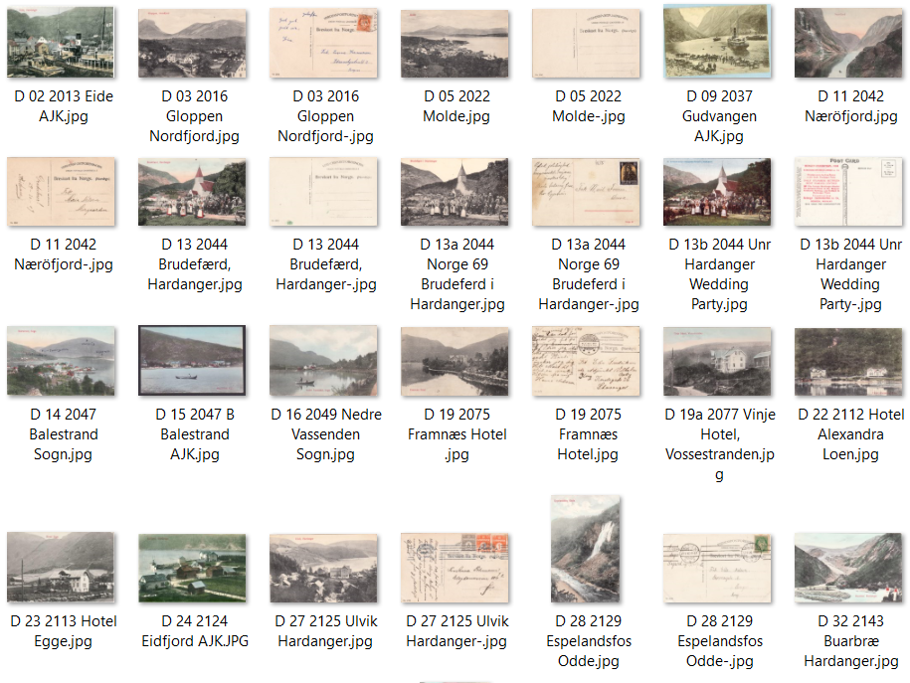
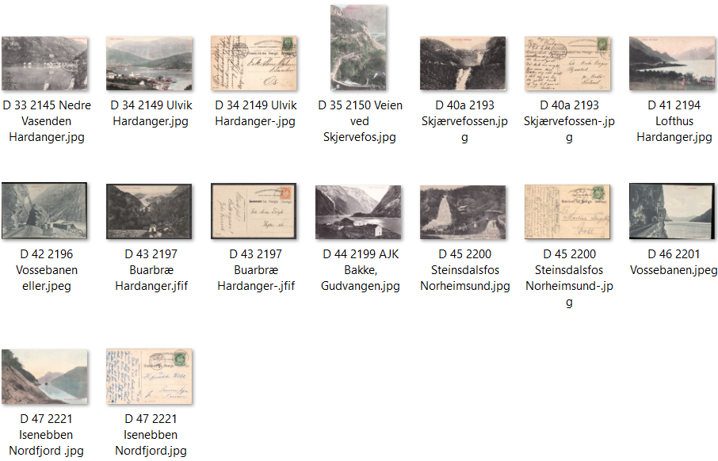
Nr | Lik | Type | Kopi nr | Serie 2000-22nn Motiv | Sist oppdatert: 11.07.26 - SB Tekst | Tekstside | Farge/SH | Kortnr | Tekstfarg. | Antatt utgitt år | Brukt år | Format | Delt/Udelt | Kilde | Utgiverdata | Kommentar 1 | Kommentar 2
1 |  | D | 1 | Raftsund | Raftsund, Lofoten | F | SH | 2006 | R | 1908 |  | L | D | POV | Eneberettiget 1908. A. J. K.'s Kunstforlag | Nr og baks.tekst i sort
2 |  | D | 2 | Granvin med HSD-båt | Eide | F | F | 2013 | R | 1908 |  | L | D | Web
3 |  | D | 3 | Gloppen | Gloppen, Nordfjord | F | SH | 2016 | R | 1908 | 1911 | L | D | MB | Eneberettiget 1908. A. J. K.'s Kunstforlag
4 |  | D | 4 | Borgund Kirke | Borgund, Kirke, Lærdal | F | SH | 2017 | R | 1908 | 1911 | L | D | POV | Eneberettiget 1908. A. J. K.'s Kunstforlag | Nr og baks.tekst i sort
5 |  | D | 5 | Molde | Molde | F | SH | 2022 | R | 1908 |  | L | D | MB | Eneberettiget 1908. A. J. K.'s Kunstforlag | Nr og baks.tekst i sort
6 |  | D | 6 | Søholdt | Søholdt | F | F | 2027 | R | 1908 |  | L | D | POV | Eneberettiget 1908. A. J. K.'s Kunstforlag | Nr og baks.tekst i sort
7 |  | D | 7 | Horgheim | Horgheim og Troldtinderne | F | SH | 2029 | R | 1908 |  | L | D | POV | Eneberettiget 1908. A. J. K.'s Kunstforlag | Nr og baks.tekst i sort
8 |  | D | 8 | Ulvik | Ulvik, Hardanger | F | SH | 2033 | R | 1908 |  | L | D | POV | Eneberettiget 1908. A. J. K.'s Kunstforlag | Nr og baks.tekst i sort
9 |  | D | 9 | Gudvangen med båt | Gudvangen | F | SH | 2037 | R | 1908 |  | L | D | Web
10 |  | D | 10 | Gudvangen | Gudvangen | F | F | 2039 | R | 1908 | 1913 | L | D | POV | Eneberettiget 1908. A. J. K.'s Kunstforlag | Nr og baks.tekst i sort
11 |  | D | 11 | Nærøyfjord | Næröfjord | F | F | 2042 | R | 1908 | 1909 | L | D | MB | Eneberettiget 1908. A. J. K.'s Kunstforlag | Nr og baks.tekst i sort
12 |  | D | 12 | Nærødalen | Nærødalen | F | F | 2043 | R | 1908 | 1909 | S | D | POV | Eneberettiget 1908. A. J. K.'s Kunstforlag | Nr og baks.tekst i sort
13 | 13a | D | 13 | Brudefærd, Hardanger | Brudefærd, Hardanger | F | F | 2044 | R | 1908 |  | L | D | SB | Eneberettiget 1908. A. J. K.'s Kunstforlag | Nr og baks.tekst i sort
13a | 13 | X | 13a | Brudefærd, Hardanger | Brudefærd i Hardanger | F | SH | 60 | R | 1910 | 1915 | L | D | SB | Ukjent (ligner C.A:E.) Norge nn | Nr.bak i rødt
13b | 13 | X | 13b | Brudefærd, Hardanger | B. WEDDING PARTY, HARDANGER , NORWAY | F | F | Unr | S/R | 1910 |  | L | D | SB | Norden-fjeldske s.s. Co, Trondhjem | Også reg. under Utenlandske turistkort
14 |  | D | 14 | Balestrand | Balestrand, Sogn | F | F | 2047 | R | 1908 |  | L | D | MB |  | Stedet mot fjorden
15 |  | D | 15 | Balestrand | Balestrand, Sogn | F | F | 2047 B | R | 1908 |  | L | D | Web |  | Med mann i robåt
16 |  | D | 16 | Nedre Vassenden, Jølster | Nedre Vassenden, Sogn | F | F | 2049 | R | 1908 |  | L | D | MB | Eneberettiget 1908. A. J. K.'s Kunstforlag | Nr og baks.tekst i sort
17 |  | D | 17 | Suphellebræ Fjærland | Suphellebræ Fjærland. Sogn | F | SH | 2052 | R | 1908 | 1910 | L | D | POV | Eneberettiget 1908. A. J. K.'s Kunstforlag | Nr og baks.tekst i sort
18 |  | D | 18 | Bulken | Bulken, Voss | F | F | 2063 | R | 1908 |  | L | D | POV | Eneberettiget 1908. A. J. K.'s Kunstforlag | Nr og baks.tekst i sort
19 |  | D | 19 | Framnes Hotell | Framnæs Hotel | F | SH | 2075 | R | 1908 | 1910 | L | D | MB | Eneberettiget 1908. A. J. K.'s Kunstforlag | Nr og baks.tekst i sort
19a |  | D | 19a | Vinje Hotell | Vinje Hotel, Vossestranden | F | F | 2077 | R | 1908 | 1909 | L | D | SB | Eneberettiget 1908. A. J. K.'s Kunstforlag | Nr og baks.tekst i sort | Lik B 883 - SH
20 |  | D | 20 | Vatnahalsen | Vatnahalsen Bergensbanen | F | SH | 2094 | R | 1908 |  | L | D | POV | Eneberettiget A. J. K. | Nr. og utg.data på forsiden
21 |  | D | 21 | Opstrynsvaand, Nordfjord | Opstrynsvaand, Nordfjord | F | SH | 2107 | R | 1908 |  | L | D | POV | Eneberettiget 1908. A. J. K.'s Kunstforlag | Nr og baks.tekst i sort
22 |  | D | 22 | Hotell Alexandra, Loen | Hotel Alexandra, Loen | F | F | 2112 | R | 1908 |  | L | D | MB | Eneberettiget 1908. A. J. K.'s Kunstforlag | Nr og baks.tekst i sort
23 |  | D | 23 | Hotell Egge | Hotel Egge | F | SH | 2113 | R | 1908 |  | L | D | Web
24 |  | D | 24 | Bondhusbreen | Bondlllhusbræ, Mauranger | F | F | 2116 | R | 1908 |  | L | D | POV | Eneberettiget 1908. A. J. K.'s Kunstforlag | Nr og baks.tekst i sort
25 |  | D | 25 | Stølsbilde | Gjedemælking | F | F | 2122 | R | 1908 |  | S | D | POV | Eneberettiget 1908. A. J. K.'s Kunstforlag | Nr og baks.tekst i sort
26 |  | D | 26 | Nedre Eidfjord | Eidfjord, Hardanger | F | F | 2124 | R | 1908 |  | L | D | ???
27 |  | D | 27 | Ulvik | Ulvik, Hardanger | F | SH | 2125 | R | 1908 | 1908 | L | D | MB | Eneberettiget 1908. A. J. K.'s Kunstforlag | Nr og baks.tekst i sort
28 |  | D | 28 | Espelandsfossen | Espelandsfos, Odde | F | F | 2129 | R | 1908 | 1909 | S | D | MB | Eneberettiget 1908. A. J. K.'s Kunstforlag | Nr og baks.tekst i sort
29 |  | D | 29 | Sørfjorden | Sørfjorden, Hardanger | F | SH | 2134 | R | 1908 |  | S | D | POV | Eneberettiget 1908. A. J. K.'s Kunstforlag | Nr og baks.tekst i sort
30 |  | D | 30 | Vøringsfossen | Vøringsfos, Hardanger | F | F | 2135 | R | 1908 |  | S | D | POV | Eneberettiget 1908. A. J. K.'s Kunstforlag | Nr og baks.tekst i sort
31 |  | D | 31 | Odda | Odde, Hardanger | F | SH | 2138 | R | 1908 |  | L | D | POV | Eneberettiget 1908. A. J. K.'s Kunstforlag | Nr og baks.tekst i sort
32 |  | D | 32 | Buarbreen | Buarbræ, Hardanger | F | F | 2143 | R | 1908 |  | L | D | MB | Eneberettiget 1908. A. J. K.'s Kunstforlag | Nr og baks.tekst i sort
33 |  | D | 33 | Nedre Vassenden, Granvin | Nedre Vasenden, Hardanger | F | SH | 2145 | R | 1908 |  | L | D | MB | Eneberettiget 1908. A. J. K.'s Kunstforlag | Nr og baks.tekst i sort
34 |  | D | 34 | Ulvik | Ulvik, Hardanger | F | F | 2149 | R | 1908 |  | L | D | MB | Eneberettiget 1908. A. J. K.'s Kunstforlag | Nr og baks.tekst i sort
35 |  | D | 35 | Skjervefoss | Veien ved Skjærvefos | F | F | 2150 | R | 1908 |  | S | D | MB | Eneberettiget 1908. A. J. K.'s Kunstforlag | Nr og baks.tekst i sort
36 |  | D | 36 | Suldalsporten | Suldalsporten | F | F | 2161 | R | 1908 |  | L | D | POV | Eneberettiget 1908. A. J. K.'s Kunstforlag | Nr og baks.tekst i sort
37 |  | D | 37 | Sand | Sand, Ryfylke | F | SH | 2162 | R | 1908 |  | L | D | POV | Eneberettiget 1908. A. J. K.'s Kunstforlag | Nr og baks.tekst i sort
38 |  | D | 38 | Folkedans | Nationaldans, Sætersdalen | F | SH | 2163 | R | 1908 |  | L | D | POV | Eneberettiget 1908. A. J. K.'s Kunstforlag | Nr og baks.tekst i sort
39 |  | D | 39 | Eide | Eide, Hardanger | F | F | 2173 | R | 1908 |  | L | D | POV | Eneberettiget 1908. A. J. K.'s Kunstforlag | Nr og baks.tekst i sort
40 |  | D | 40 | Fløyen | Fløien | F | SH | 2192 | R | 1908 |  | L | D | POV | Eneberettiget A. J. K. | Nr. og utg.data på forsiden
40a |  | D | 40a | Skjervefossen | Skjærvefossen | F | SH | 2193 | R | 1908 | 1908 | L | D | SB | Eneberettiget A. J. K. | Nr og baks.tekst i sort
41 |  | D | 41 | Lofthus | Lofthus, Hardanger | F | F | 2194 | R | 1908 |  | L | D | MB | Eneberettiget 1908. A. J. K.'s Kunstforlag | Nr og baks.tekst i sort
42 |  | D | 42 | Vossebanen | Vossebanen | F | SH | 2196 | R | 1908 |  | L | D | Web
43 |  | D | 43 | Buarbreen | Buarbre, Hardanger | F | SH | 2197 | R | 1908 |  | S | D | PIV | Eneberettiget 1908. A. J. K.'s Kunstforlag | Nr og baks.tekst i sort
44 |  | D | 44 | Bakke, Gudvangen | Bakke, Gudvangen | F | SH | 2199 | R | 1908 |  | L | D | POV | Eneberettiget 1908. A. J. K.'s Kunstforlag | Nr og baks.tekst i sort
45 |  | D | 45 | Steinsdalsfossen | Steinsdalsfos, Norheimsund | F | SH | 2200 | R | 1908 | 1910 | L | D | MB | Eneberettiget 1908. A. J. K.'s Kunstforlag
46 |  | D | 46 | Vossebanen | Vossebanen | F | SH | 2201 | R | 1908 |  | L | D | Web | Eneberettiget A. J. K. | Nr. og utg.data på forsiden
47 |  | D | 47 | Isenebben | Isenebben, Nordfjord | F | SH | 2221 | R | 1908 | 1914 | L | D | MB | Eneberettiget 1908. A. J. K.'s Kunstforlag | Nr og baks.tekst i sort

 |  |  |  | Totalt registrert | 51

Serie E
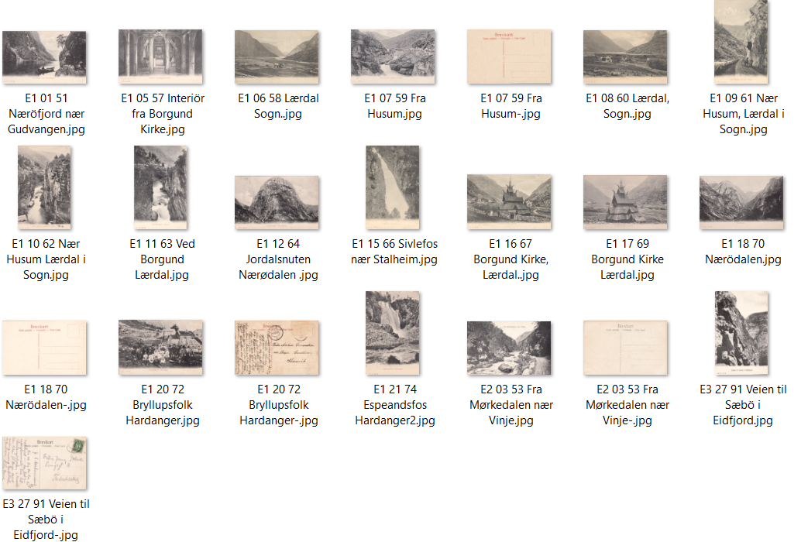
Nr | Lik | Type | Kopi nr | J. P. J.-serie Motiv | Sist oppdatert: 01.05.26 - MB Tekst | Tekstside | Farge/SH | Kortnr | Tekstfarg. | Antatt utgitt år | Brukt år | Format | Delt/Udelt | Kilde | Kommentar 1 | Kommentar 2
1 |  | E 1 | 1 | Nærøyfjorden | Næröfjord nær Gudvangen | F | SH | No. 51 | R | 1906 |  | S | D | MB | J.P.J. No. nn | A. J. K. B. i rødt på baksiden
2 |  | E 2 | 2 | Vinje Hotel | Vinje Hotel | F | F | No. 52 | S | 1906 |  | L | D | POV | Eneberettiget J. P. J. | A. J. K. i B. i sort på baksiden
3 |  | E 2 | 3 | Mørkdalen | Fra Mörkedalen nær Vinje | F | F | No. 53 | S | 1906 |  | L | D | MB | Eneberettiget J. P. J. | A. J. K. i B. i sort på baksiden
4 |  | E 2 | 4 | Mørkdalen | Fra Mörkedalen nær Vinje | F | F | No. 54 | S | 1906 |  | L | D | POV | Eneberettiget J. P. J. | A. J. K. i B. i sort på baksiden
5 |  | E 1 | 5 | Borgund Kirke | Interiör fra Borgund kirke | F | SH | No. 57 | R | 1906 |  | L | D | MB | J.P.J. No. nn | A. J. K. B. i rødt på baksiden
6 |  | E 1 | 6 | Lærdal | Lærdal, Sogn | F | SH | No. 58 | R | 1906 |  | L | D | NR | J.P.J. No. nn
7 |  | E 1 | 7 | Husum Lærdal | Fra Husum | F | SH | No. 59 | R | 1906 |  | L | D | GB | J.P.J. No. nn | A. J. K. B. i rødt på baksiden
8 |  | E 1 | 8 | Lærdal | Lærdal, Sogn | F | SH | No. 60 | R | 1906 |  | L | D | NR | J.P.J. No. nn
9 |  | E 1 | 9 | Vei nær Husum | Nær Husum, Lærdal i Sogn | F | SH | No. 61 | R | 1906 |  | S | D | POV | J.P.J. No. nn | A. J. K. B. i rødt på baksiden
10 |  | E 1 | 10 | Husum, Lærdal | Nær Husum, Lærdal i Sogn | F | SH | No. 62 | R | 1906 |  | S | D | MB | J.P.J. No. nn | A. J. K. B. i rødt på baksiden
11 |  | E 1 | 11 | Ved Borgund | Ved Borgund Lærdal | F | SH | No. 63 | R | 1906 |  | S | D | MB | J.P.J. No. nn | A. J. K. B. i rødt på baksiden
12 |  | E 1 | 12 | Jordalsnuten | Jordalsnuten, Nærødalen | F | SH | No. 64 | R | 1906 | 1908 | S | D | MB | J.P.J. No. nn | A. J. K. B. i rødt på baksiden
13 |  | E 1 | 13 | Jordalsnuten | Jordalsnuten, Nærødalen | F | SH | No. 65 | R | 1906 |  | S | D | POV | J.P.J. No. nn | A. J. K. B. i rødt på baksiden
14 |  | E 1 | 14 | Nærødalen | Nærødalen nær Gudvangen | F | SH | No. 65 | R | 1906 |  | S | D | POV | J.P.J. No. nn | A. J. K. B. i rødt på baksiden
15 |  | E 1 | 15 | Sivlefoss | Sivlefos nær Stalheim | F | SH | No. 66 | R | 1906 |  | S | D | POV | J.P.J. No. nn | A. J. K. B. i rødt på baksiden
16 |  | E 1 | 16 | Borgund Kirke | Borgund Kirke Lærdal | F | SH | No. 67 | R | 1906 |  | L | D | NR | J.P.J. No. nn
17 |  | E 1 | 17 | Borgund Kirke | Borgund Kirke Lærdal | F | SH | No. 69 | R | 1906 |  | L | D | MB | J.P.J. No. nn | A. J. K. B. i rødt på baksiden
18 |  | E 1 | 18 | Nærøydalen | Nærödalen | F | SH | No. 70 | R | 1906 |  | L | D | MB | J.P.J. No. nn | A. J. K. B. i rødt på baksiden
19 |  | E 1 | 19 | Brudefølge | Brudefølge, Hardanger | F | F | No. 71 | R | 1906 |  | S | D | POV | J.P.J. No. nn | A. J. K. B. i rødt på baksiden
20 |  | E 1 | 20 | Hardanger, bryllup | Bryllupsfolk, Hardanger | F | SH | No. 72 | R | 1906 |  | L | D | MB | J.P.J. No. nn | A. J. K. B. i rødt på baksiden
21 |  | E 1 | 21 | Espelandsfossen | Espelandsfos Hardanger | F | SH | No. 74 | R | 1906 |  | S | D | MB | J.P.J. No. nn | A. J. K. B. i rødt på baksiden
22 |  | E 1 | 22 | Bondhusbræ og Bondhusvand | Bondhusbræ og Bondhusvand | F | SH | No. 77 | R | 1906 |  | S | D | POV | J.P.J. No. nn | A. J. K. B. i rødt på baksiden
23 |  | E 1 | 23 | Bratlandsdalen | Fra Bratlandsdalen | F | SH | No. 78 | R | 1906 |  | S | D | POV | J.P.J. No. nn | A. J. K. B. i rødt på baksiden
24 |  | E 3 | 24 | Sæbø Eidfjord | Veien til Sæbö i Eidfjord | F | SH | No. 81 | R | 1906 |  | S | D | MB | No. nn J. P. J. | A. J. K. i B. i sort på baksiden
25 |  | E 3 | 25 | Låtefoss | Lotefos, Hardanger | F | SH | No. 89 | R | 1906 |  | L | D | POV | No. nn J. P. J. | A. J. K. i B. i sort på baksiden
26 |  | E 3 | 26 | Låtefoss | Lotefos, Hardanger | F | SH | No. 90 | R | 1906 |  | S | D | POV | No. nn J. P. J. | A. J. K. i B. i sort på baksiden
27 |  | E 3 | 27 | Sæbø Eidfjord | Veien til Sæbö i Eidfjord | F | SH | No. 91 | R | 1906 |  | S | D | POV | No. nn J. P. J. | A. J. K. i B. i sort på baksiden

 |  |  |  | Totalt registrert | 27

Serie F
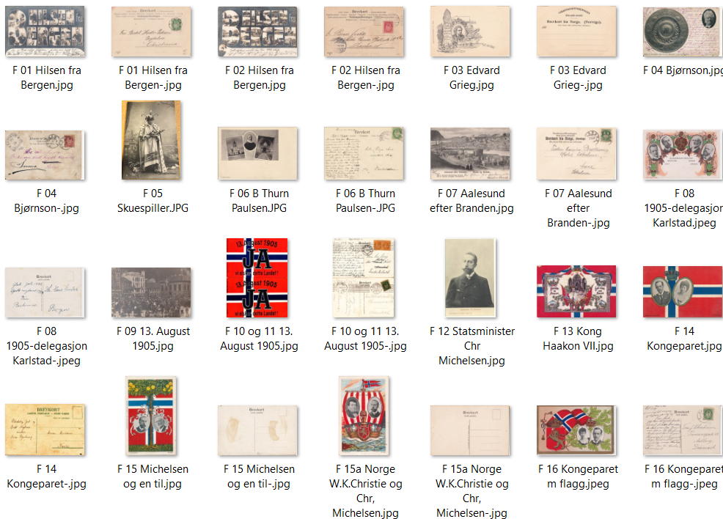
Nr | Lik | Type | Kopi-nr | Serie uten nr Diverse typer kort Motiv | Sist oppdatert: 23.07.26 - MB Tekst | Tekstside | Farge/SH | Kortnr | Tekstfarg. | Antatt utgitt år | Brukt år | Format | Delt/Udelt | Kilde | Kommentar 1 | Kommentar 2
1 |  | F | 1 | Skuespillere i bokstavene | Hilsen fra Bergen | F | SH | Unr | S | 1904 | 1904 | L | U | MB | A.J.K. m/B under strek
2 |  | F | 2 | Stedsmotiver i bokstavene | Hilsen fra Bergen | F | SH | Unr | S | 1904 | 1905 | L | U | MB | A.J.K. m/B under strek
3 |  | F | 3 | Edvard Grieg-bauta m/mye mer | Den bergtakne Vaaren, Den særtne Bergljot…. | F | SH | Unr | S | 1904 |  | L | U | MB | Ant. J. Karlsens Kunstforlag, Bergen
4 |  | F | 4 | Sølvfat og vignett av B.Bjørnson | Sølvfad til Bjørnstjerne Bjørnson fra Bergenske… | F | SH | Unr | S | 1902 | 1902 | L | U | POV | Eneret, Ant J. Karlsens Kunstforlag. Bergen | Grieg's Boktrykkeri. Bergen
5 |  | F | 5 | Foto av skuespiller | William Iversen - "Den skjønne Helene" | F | SH | 17 | S | 1903 | 1904 | S | U | POV | Eneberettiget Ant J. Karlsen Bergen | Fotografisk
6 |  | F | 6 | B. Thurn Paulsen - prest | B. thurn Paulsen | F | SH | Unr |  | 1909 | 1909 | L | U | POV | A. J. K. i. B.
7 |  | F | 7 | Ålesund - brannruiner | Aalesund efter Branden. Broen og Kirken | F | SH | Unr | S | 1904 | 1904 | L | U | MB | Ant.J.Karlsens Kunstforlag, Bergen + Joh. K. Engvig, Fotograf, Kristiansund
7a |  | F | 7a | Ålesund - brannruiner | Aalesund efter Branden. Havnen | F | SH | Unr | L | 1904 | 1904 | L | U | PIV | Ant.J.Karlsens Kunstforlag, Bergen + Joh. K. Engvig, Fotograf, Kristiansund
8 |  | F | 8 | 1905-delegrasjonen til Karlstad | De delegerede i Karlstad Michelsen Berner … | F | SH | Unr | S | 1905 |  | L | D | POV
9 |  | F | 9 | Folkeavstemming i Bergen | 13. August 1905 | F | SH | Unr | S | 1905 |  | L | U | MB | Eneberettiget Ant. J Karlsen | Fotografisk
10 | 11 | F | 10 | Tegnet kongekort m/flagg og tekst | 13. August 1905 | F | F | Unr | S | 1905 |  | L | D | POV | A. J. K. B. | John Grieg, Bergen
11 | 10 | F | 11 | Tegnet kongekort m/flagg og tekst | 13. August 1905 | F | F | Unr | S | 1905 |  | L | D | POV | A. J. K. B. (f.) - Eneberettiget Ant. J. Karlsen, Bergen | John Grieg, Bergen
12 |  | F | 12 | Chr. Michelsen | Statsminister Chr. Michelsen | F | SH | ??? | S | 1905 |  | S | D | POV | Eneberettiget Ant. J. Karlsen., Bergen 1905 | Fra C-serien?
13 |  | F | 13 | Tegnet kongekort | Haakon VII Kroning - Gud sign vor Konge | F | F | Unr | S | 1906 | 1906 | L | D | MB | Eneberettiget 1906. A. J. K. Bergen - baks | John Grieg, Bergen for.
14 |  | F | 14 | Flagg m/vignetter av kongeparet | Ingen tittel | F | F | Unr | S | 1906 |  | S | D | POV | Eneberettiget Ant. J Karlsen, Bergen | Kr.a. Lith. Forlag
15 |  | F | 15 | Tegnet kort m/vignetter av Chr. Michelsen og en til | Ingen tittel | F | F | Unr | S | 1906 |  | S | D | POV | Eneberettiget Ant. J Karlsen, Bergen/A. J. K. B. | John Grieg Bergen
15a |  | F | 15a | Tegnet kort m/vignetter av Chr. Michelsen og W.K.Christie | Norge 1905 + sentrale datoer | F | F | Unr | S | 1906 |  | S | D | SB | Eneberettiget Ant. J Karlsen, Bergen/A. J. K. B. | John Grieg Bergen
16 |  | F | 16 | Kongeparet løve, eikeløv og flagg | Ingen tittel | F | F | Unr | S | 1905 | 1905 | L | D | POV | Eneberettiget 1905 Ant. J Karlsen, Bergen
17 |  | F | 17 | Kongeparet f. Rådhuset/Bergen | De kgl. forlater Raadhuset | F | SH | Unr | S | 1906 |  | L | D | MB | Eneberettiget A.J.K., Bergen 1906
18 |  | F | 18 | Trondheimsfjorden | Fra Kroningen 1906 - Fra Havnen. Kroningsdagen | F | SH | Unr | S | 1906 |  | L | D | MB | Eneberettiget A.J.K. Bergen
19 |  | F | 19 | Kroningen i Trondheim | Fra Kroningen 1906 - Fra Stiftsgaarden til Kirken | F | SH | Unr | S | 1906 |  | L | D | MB | Eneberettiget A.J.K. Bergen
20 |  | F | 20 | Kroningsreise Otta | Fra Kongeparrets Kroningsreise: Otta, Gudbrandsdalen | F | SH | Unr | S | 1906 |  | L | D | PiV | Eneberettiget A.J.K. Bergen
21 |  | F | 21 | Kroningsreise Lillehammer | Fra Kongeparrets Kroningsreiser Lillehammer. Paa Vei til Sandvigs Samlinger | F | SH | Unr | S | 1906 | 1906 | L | D | POV | Eneberettiget A.J.K. Bergen
22 |  | F | 22 | Kroningsreise Kristiansund | Fra Kongeparrets Kroningsreise: Til Grand Hotel, Kristiansund N. | F | SH | Unr | S | 1906 |  | L | D | POV
23 |  | F | 23 | Kroningsreise Bergen | Kongeparret ved Fokefesten i Nygaardsparken | F | SH | Unr | S | 1906 |  | L | D | CJH
24 |  | F | 24 | Kunstkort Aug. Johannesen, motiv Grieg m.m. | Ingen tittel | F | SH | Unr | S | 1904 |  | L | U | MB | Eneret, Ant J. Karlsens Kunstforlag, Bergen
25 |  | F | 25 | Kongeparet på et skirenn? | Ingen tittel | F | SH | Unr | S | 1906 | 1906 | S | D | POV | Eneberettiget Ant. J Karlsen 1906
26 |  | F | 26 | Soldater skyter ved en skigard | Ingen tittel | F | SH | Unr | S | 1906 |  | S | D | POV | Eneberettiget Ant. J Karlsen 1906

 |  |  |  | Totalt registrert | 28

Serie G
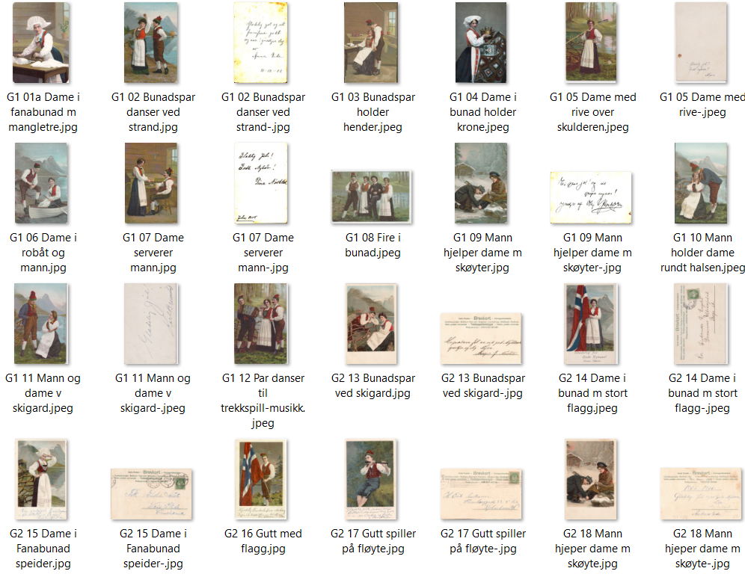
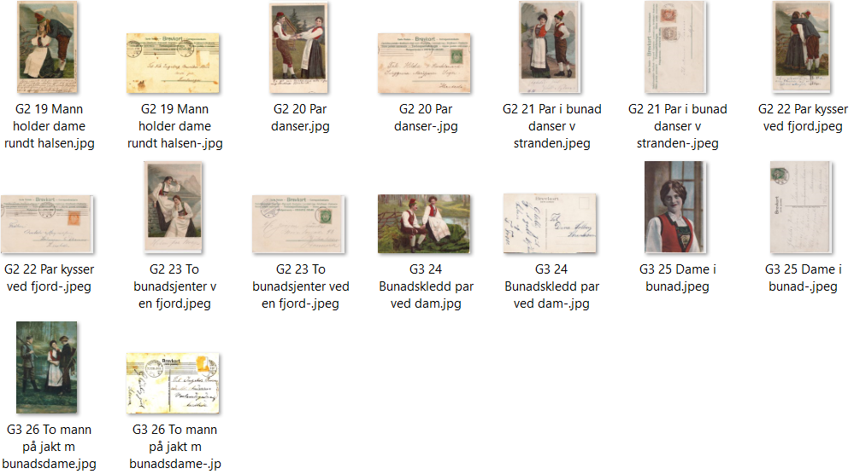
Nr | Lik | Type | Kopi-nr | Serie uten nr Kunstkort Motiv | Sist oppdatert: 20.05.26 - MB Tekst | Tekstside | Farge/SH | Kortnr | Tekstfarg. | Antatt utgitt år | Brukt år | Format | Delt/Udelt | Kilde | Kommentar 1 | Kommentar 2
1 |  | G 1a | 1 | Dame i Fanabunad m/mangletre | Ukjent kunstner | F | F | Unr | S/B | 1900 |  | S | U | MB | Eneret A. J. K./Kra Lit Aktiebolag
2 |  | G 1 | 2 | Bunadspar danser ved strand | Ukjent kunstner | F | F | Unr | Grå | 1903 |  | S | U | POV | Eneret Ant. J. Karlsen, Bergen/John Grieg Lith. Etabl., Bergen (f)
3 |  | G 1 | 3 | Bunadspar holder hender inne | Ukjent kunstner | F | F | Unr | Brun | 1903 | 1903 | S | D | MB | Eneret Ant. J. Karlsen, Bergen/John Grieg, Bergen (f)
4 |  | G 1 | 4 | Dame i bunad holder krone | Ukjent kunstner | F | F | Unr |  | 1906 |  | S | U | Web
5 |  | G 1 | 5 | Dame med rive over skulderen | Ukjent kunstner | F | F | Unr | S | 1903 |  | S | U | POV | Eneret Ant. J. Karlsen, Bergen/John Grieg, Bergen (f)
6 |  | G 1 | 6 | Dame i robåt, han holder fortøyning | Ukjent kunstner | F | F | Unr | S | 1904 | 1905 | S | U | MB | Eneret Ant. J. Karlsen, Bergen (f)
7 |  | G 1 | 7 | Dame serverer mann | Ukjent kunstner | F | F | Unr | Brun | 1903 | 1905 | S | D | POV | Eneret Ant. J. Karlsen, Bergen/John Grieg, Bergen (f)
8 |  | G 1 | 8 | Fire i bunad | Ukjent kunstner | F | F | Unr |  | 1903 |  | L | U | Web
9 | 18 | G 1 | 9 | Mann hjelper dame m/skøyter | Ukjent kunstner | F | F | Unr | Grå | 1904 |  | S | U | MB | Eneret Ant. J. Karlsen, Bergen/John Grieg Lith. Etabl., Bergen (f)
10 | 19 | G 1 | 10 | Mann holder dame rundt halsen | Ukjent kunstner | F | F | Unr | Sort | 1903 |  | S | U | GB | Eneret Ant. J. Karlsen, Bergen/John Grieg, Bergen (f)
11 |  | G 1 | 11 | Mann og dame ved skigard | Ukjent kunstner | F | F | Unr | Grå | S |  | S | U | POV | Eneret Ant. J. Karlsen, Bergen/John Grieg Lith. Etabl., Bergen (f)
12 |  | G 1 | 12 | Par danser til trekkspillmusikk | Ukjent kunstner | F | F | Unr | Grå | 1904 |  | S | U | POV
13 |  | G 2 | 13 | Bunadspar ved skigard | Ukjent kunstner | F | F | Unr | Br/S | 1904 |  | L | D | MB | Eneret Ant. J. Karlsen, Bergen/John Grieg, Bergen (f) | J. A. Thorbjørnsens Forlag, Bergen
14 |  | G 2 | 14 | Dame i bunad med stort flagg | Ukjent kunstner | F | F | Unr | Grå | 1904 |  | S | U | POV | Eneberettiget Ant. J. Karlsen, Bergen
15 |  | G 2 | 15 | Dame i Fanabunad speider v/fjord | Ukjent kunstner | F | F | Unr | Grå | 1904 | 1906 | S | U | MB | Eneret Ant. J. Karlsen, Bergen/John Grieg Lith. Etabl., Bergen (f)
16 |  | G 2 | 16 | Gutt med flagg | Ukjent kunstner | F | F | Unr | Grå | 1904 |  | S |  | Web | Eneberettiget Ant. J. Karlsen, Bergen
17 |  | G 2 | 17 | Gutt i bunad spiller fløyte | Ukjent kunstner | F | F | Unr | Grå | 1904 | 1905 | S | U | MB | Eneret Ant. J. Karlsen, Bergen/John Grieg Lith. Etabl., Bergen (f)
18 | 9 | G 2 | 18 | Mann hjelper dame m/skøyter | Ukjent kunstner | F | F | Unr | Br/S | 1902 |  | S | U | MB | Eneret Ant. J. Karlsen, Bergen (f) | John Grieg, Bergen (f)
19 | 10 | G 2 | 19 | Mann holder dame rundt halsen | Ukjent kunstner | F | F | Unr | Grå | 1904 | 1906 | S | U | POV | Eneret Ant. J. Karlsen, Bergen/John Grieg Lith. Etabl., Bergen (f)
20 |  | G 2 | 20 | Par danser utenfor sæter | Ukjent kunstner | F | F | Unr | Grå | 1904 |  | S | U | POV | Eneret Ant. J. Karlsen, Bergen/John Grieg Lith. Etabl., Bergen (f)
21 |  | G 2 | 21 | Par i bunad danser ved stranden | Ukjent kunstner | F | F | Unr | Grå | 1904 | 1905 | S | U | POV | Eneret Ant. J. Karlsen, Bergen/John Grieg Lith. Etabl., Bergen (f)
22 |  | G 2 | 22 | Par kysser ved fjord | Ukjent kunstner | F | F | Unr | Grå | 1904 | 1906 | S | U | MB | Eneret Ant. J. Karlsen, Bergen/John Grieg Lith. Etabl., Bergen (f)
23 |  | G 2 | 23 | To bunadsjenter v/mur v/en fjord | Ukjent kunstner | F | F | Unr | Grå | 1904 | 1908 | S | U | POV | Eneret Ant. J. Karlsen, Bergen/John Grieg Lith. Etabl., Bergen (f)
24 |  | G 3 | 24 | Bunadspar ved skigard ved dam | Ukjent kunstner | F | F | Unr | Br/S | 1904 |  | L | D | MB | Eneret Ant. J. Karlsen, Bergen/John Grieg, Bergen (f) | J. A. Thorbjørnsens Forlag, Bergen
25 |  | G 3 | 25 | Dame i bunad - brystdok og opp | Ukjent kunstner | F | F | Unr | Sort | 1905 | 1910 | S | U | POV | Eneret Ant. J. Karlsen 1905, Bergen/John Grieg, Bergen (f)
26 |  | G 3 | 26 | To menn på jakt og bunadsdame | Ukjent kunstner | F | F | Unr | S | 1905 | 1905 | S | D | Web | Eneberettiget 1905 Ant. J. Karlsen, Bergen

 |  |  |  | Totalt registrert | 26

Serie H
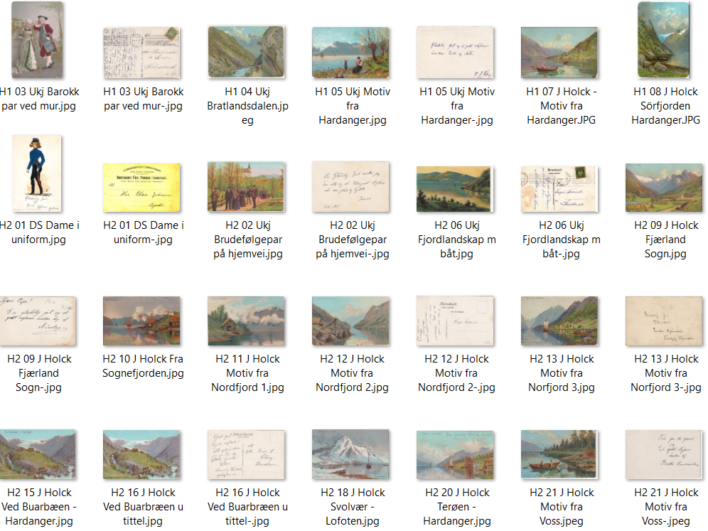
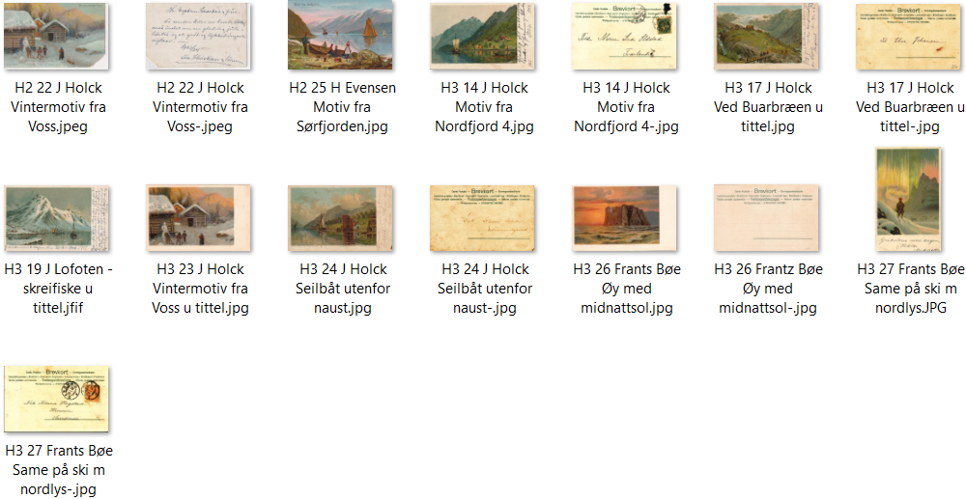
Nr | Lik | Type | Kopi nr | Serie uten nr Kunstkort Motiv | Sist oppdatert: 23.07.26 Tekst | Tekstside | Farge/SH | Kortnr | Tekstfarg. | Antatt utgitt år | Brukt år | Format | Delt/Udelt | Kilde | Kommentar 1 | Kommentar 2
1 |  | H 2 | 1 | Dame i militæruniform | Peder Bendow - Dame i militæruniform | F | F | Unr | S | 1906 |  | S | D | POV | Eneberettiget Ant. J. Karlsen, Bergen | Peder Bendow - ref Norske Postkort s.36
2 |  | H 2 | 2 | Brudepar m/følge fra kirken | Usignert kunstkort | F | F | Unr | S | 1903 | 1904 | L | U | MB | Eneret Ant. J. Karlsen, Bergen/John Grieg, Bergen (f)
3 |  | H 1 | 3 | Barokk par foran mur | Ukjent kunstner | F | F | Unr | Br/S | 1898 | 1907 | S | U | MB | Eneret A. J. K./Kra Lit Aktiebolag
4 |  | H 1 | 4 | Hest og kjerre i Bratlandsdalen | Bratlandsdalen, Ryfylke | F | F | Unr | S | 1900 |  | L |  | POV | Eneret A. J. K.
5 |  | H 1 | 5 | Mor og datter ved fjorden | W.Larsen? - Motiv fra Hardanger | F | F | Unr | G | 1900 | 1901 | L | K | MB | Eneret A. J. K./Kra Lit Aktiebolag
6 |  | H 2 | 6 | Fjordlandskap med båt | Ukjent kunstner | F | F | Unr | S | 1906 | 1907 | L | D | POV | Eneberettiget Ant. J. Karlsen, Bergen | PK-bakside
7 |  | H 1 | 7 | Folk i bunader i båter fra kirken | Julius Holck - Motiv fra Hardanger | F | F | Unr | S/Grå | 1898 |  | L | U | POV | Eneret A. J. K./Kra Lit Aktiebolag
8 |  | H 1 | 8 | 2 mann i robåt i trang fjord nær land | Julius Holck - Sörfjorden Hardanger | F | F | Unr | S | 1898 | 1905 | L | U | MB | Eneret A. J. K./Kra Lit Aktiebolag | Med påtrykkket nyttårshilsen | Samme motiv hos N.J Udsalg
9 |  | H 2 | 9 | Hesjer og gårdshus; fjell i bakgr. | Julius Holck - Fjærland, Sogn | F | F | Unr | R/S | 1903 |  | L | U | MB | Eneret Ant. J. Karlsen, Bergen/John Grieg, Bergen (f)
10 |  | H 2 | 10 | Fjord m/to naust og båter i fjorden | Julius Holck - Fra Sognefjorden | F | F | Unr | R/S | 1903 |  | L | U | MB | Eneret Ant. J. Karlsen, Bergen/John Grieg, Bergen (f)
11 |  | H 2 | 11 | Naust m/laksetrapp og not | Julius Holck - Motiv fra Nordfjord | F | F | Unr | S | 1902 |  | L | D | MB | Eneret Ant. J. Karlsen, Bergen (f) | M. M. Lohne, Kr.sand S
12 |  | H 2 | 12 | Mann i naust tar ut robåten | Julius Holck - Motiv fra Nordfjord | F | F | Unr | S | 1902 |  | L | U | MB | Eneret Ant. J. Karlsen, Bergen (f)
13 | 14 | H 2 | 13 | Jekte i fjord utenfor liten bygd | Julius Holck - Motiv fra Nordfjord | F | F | Unr | Br/S | 1902 |  | L | U | POV | Eneret Ant. J. Karlsen, Bergen/John Grieg, Bergen (f)
14 | 13 | H 3 | 14 | Jekte i fjord utenfor liten bygd | Julius Holck - Motiv fra Nordfjord | F | F | Unr | G | 1903 | 1907 | L | U | POV | Eneret Ant. J. Karlsen, Bergen/John Grieg, Bergen (f)
15 | 16 | H 2 | 15 | Dame på bro på vei mot en gård | Julius Holck - Ved Buarbræen - Hardanger | F | F | Unr | S | 1902 |  | L | U | MB | Eneret Ant. J. Karlsen, Bergen | Likt motiv Serie A Nr. 55
16 | 15 | H 2 | 16 | Dame på bro på vei mot en gård | Julius Holck - Ved Buarbræen - u/tittel | F | F | Unr | S | 1906 |  | L | D | MB | Eneret Ant. J. Karlsen, Bergen/John Grieg, Bergen (f) | J. A. Thorbjørnsens Forlag, Bergen
17 | 15 | H 3 | 17 | Dame på bro på vei mot en gård | Julius Holck - Ved Buarbræen - u/tittel | F | F | Unr | G | 1903 |  | L | U | POV | Eneret Ant. J. Karlsen, Bergen/John Grieg Lith. Etabl., Bergen (f)
18 | 19 | H 2 | 18 | Fiskeflåte klar for skreifiske | Julius Holck - Svolvær - Lofoten | F | F | Unr | S | 1902 |  | L | U | MB | Eneret Ant. J. Karlsen, Bergen/John Grieg, Bergen (f)
19 | 18 | H 3 | 19 | Fiskeflåte klar for skreifiske | Julius Holck - Svolvær - Lofoten - u/tittel | F | F | Unr | Grå | 1906 |  | L | D | POV | Eneret Ant. J. Karlsen, Bergen/John Grieg Lith. Etabl., Bergen (f)
20 |  | H 2 | 20 | Naust m/jekte og dampbåt på fj. | Julius Holck - Terøen - Hardanger | F | F | Unr | S | 1902 |  | L | U | MB | Eneret Ant. J. Karlsen, Bergen/John Grieg, Bergen (f)
21 |  | H 2 | 21 | 3 personer i robåt ved land | Julius Holck - Motiv fra Voss | F | F | Unr | S | 1902 |  | L | U | POV | Eneret Ant. J. Karlsen, Bergen (f)
22 | 23 | H 2 | 22 | 4 barn lager snømann utenfor hus | Julius Holck - Vintermotiv fra Voss | F | F | Unr | S | 1902 |  | L | U | POV | Eneret Ant. J. Karlsen, Bergen (f)
22a |  | H 2 | 22a | Budeie med geit | Julius Holck | F | F | Unr | B/S | 1902 |  | S | U | PIV | Eneret Ant. J. Karlsen, Bergen (f) | Format 7,7x11,2 cm
23 | 22 | H 3 | 23 | 4 barn lager snømann utenfor hus | Julius Holck - Vintermotiv fra Voss - u/tittel | F | F | Unr | G | 1904 |  | L | U | MB | Eneret Ant. J. Karlsen, Bergen/John Grieg Lith. Etabl., Bergen (f)
24 |  | H 3 | 24 | Seilbåt utenfor naust og hus | Julius Holck - uten tittel | F | F | Unr | G | 1904 |  | L | U | POV | Eneret Ant. J. Karlsen, Bergen/John Grieg Lith. Etabl., Bergen (f)
25 |  | H 2 | 25 | Folk v/robåt og båter på fjorden | H.Evensen - Motiv fra Sørfjorden | F | F | Unr | S | 1902 |  | L | U | MB | Eneret Ant. J. Karlsen, Bergen/John Grieg, Bergen (f)
25a |  | H2 | 24a | Budeie m/dyr på seteren | H.Evensen - Motiv fra Røldal | F | F | Unr | S | 1904 |  | L | U | PIV | Eneret Ant. J. Karlsen, Bergen/John Grieg Lith. Etabl., Bergen (f)
26 |  | G 3 | 26 | Øy med midnattsol | Ukjen kunstner eller Frantz Bøe? | F | F | Unr | Grå | 1906 |  | L | D | MB | Eneret Ant. J. Karlsen, Bergen/John Grieg Lith. Etabl., Bergen (f)
27 |  | G 3 | 27 | Same på ski med nordlys | Ukjen kunstner eller Frantz Bøe? | F | F | Unr | Grå | 1906 |  | L | D | POV | Eneret Ant. J. Karlsen, Bergen/John Grieg Lith. Etabl., Bergen (f)

 |  |  |  | Totalt registrert | 29

